와이어프레임_디스크립션
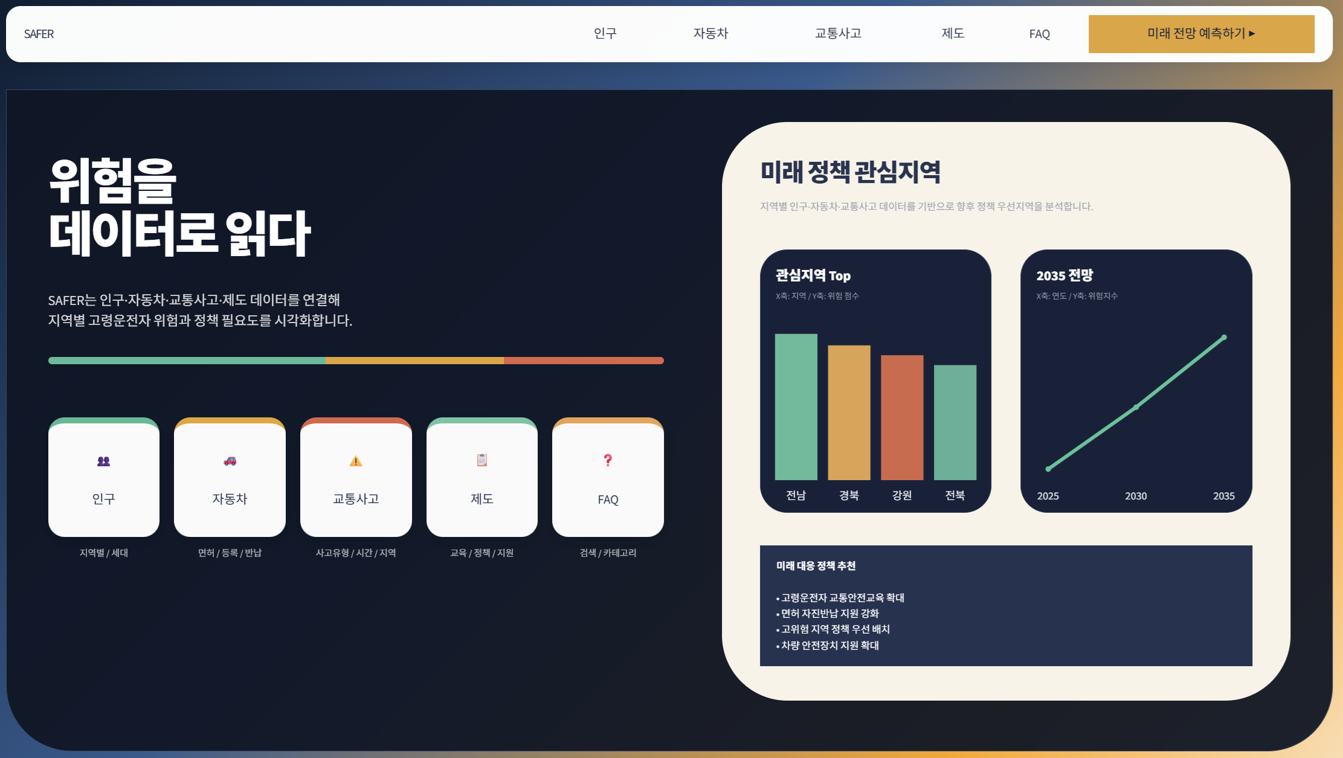
Page Title | SAFER 메인 | Screen ID: UI-001 Author: SKN36기 3팀 Date: 2026-08-26
Screen Path | 홈
# | 레이아웃 영역 | 설명
1 | 상단 GNB | SAFER 로고, 인구·자동차·교통사고·제도·FAQ 메뉴, '미래 전망 예측하기' 버튼
2 | Hero 영역 | '위험을 데이터로 읽다' 서비스 핵심 메시지와 SAFER 서비스 소개
3 | 퀵메뉴 | 인구·자동차·교통사고·제도·FAQ 5개 카드형 바로가기
4 | 분석 요약 영역 | 미래 정책 관심지역 및 주요 분석 결과를 요약하여 보여주는 영역
5 | 하단 안내
# | Description(디스크립션 / 기능·로직 설명)
1 | SAFER 로고 클릭 시 메인 화면으로 이동한다.
2 | 상단 메뉴 또는 퀵메뉴 카드 클릭 시 해당 대메뉴의 분석 시작 화면으로 이동한다.
3 | '미래 전망 예측하기' 클릭 시 미래 전망 예측 화면으로 이동한다.
4 | 메인 화면은 개별 통계 분석보다 서비스 전체 흐름과 주요 분석 영역의 진입점을 제공하는 역할을 한다.

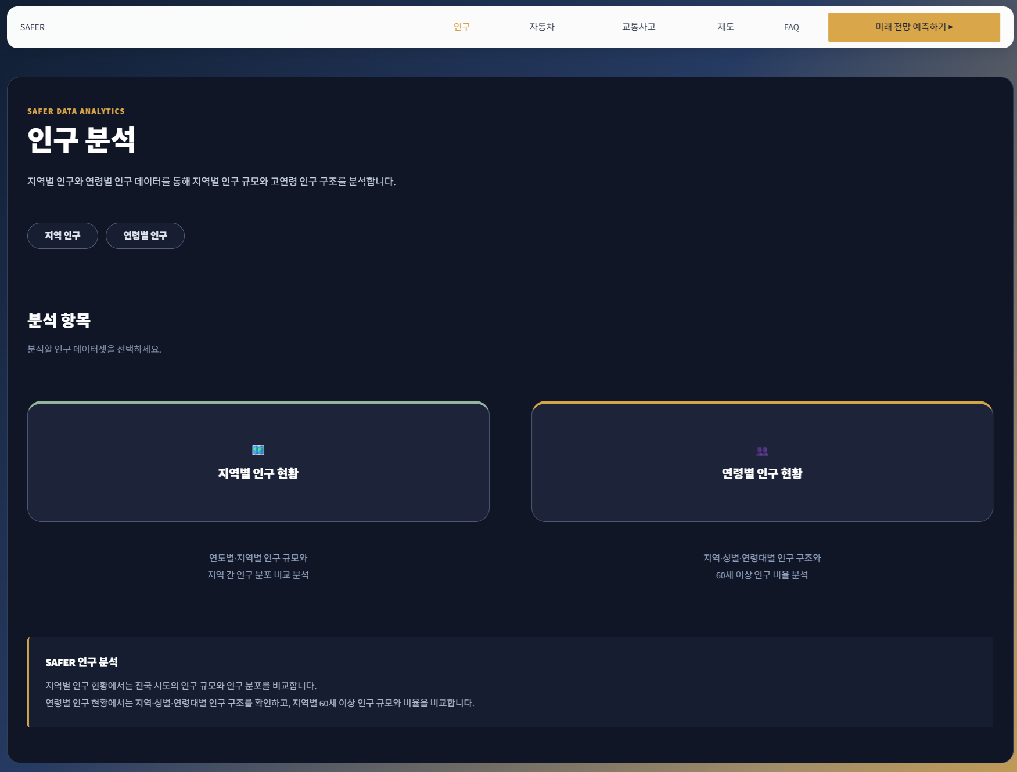
Page Title | 인구 분석 | Screen ID: UI-011 Author: SKN36기 3팀 Date: 2026-08-26
Screen Path | 홈 > 인구
# | 레이아웃 영역 | 설명
1 | 상단 GNB | 공통 SAFER 로고·대메뉴·미래 전망 버튼
2 | 페이지 헤더 | 인구 분석 목적, 지역 인구·연령별 인구 데이터 태그
3 | 분석 항목
4 | 안내 영역
# | Description(디스크립션 / 기능·로직 설명)
1 | '지역별 인구 현황' 카드 클릭 시 UI-012로 이동한다.
2 | '연령별 인구 현황' 카드 클릭 시 UI-013으로 이동한다.
3 | 인구 분석은 교통사고·자동차·정책 지표를 해석할 때 지역 규모와 고령화 구조를 확인하기 위한 기준 데이터를 제공한다.

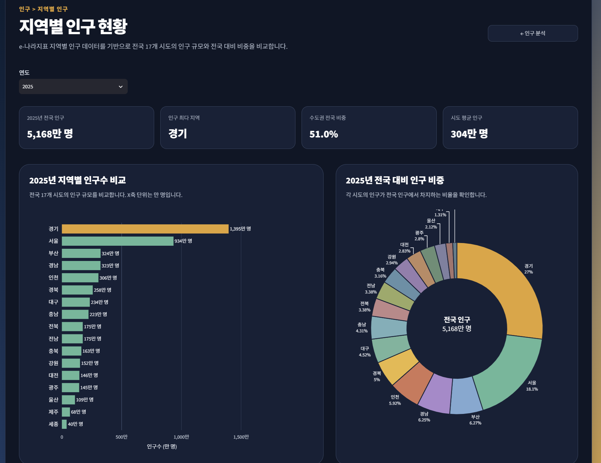
Page Title | 지역별 인구 현황 | Screen ID: UI-012 Author: SKN36기 3팀 Date: 2026-08-26
Screen Path | 홈 > 인구 > 지역별 인구 현황
# | 레이아웃 영역 | 설명
1 | 상단 GNB / 뒤로가기 | 공통 메뉴와 '← 인구 분석' 버튼
2 | 페이지 헤더 | 지역별 인구 규모와 지역 간 분포 비교 목적 안내
3 | 조회 조건
4 | KPI 영역
5 | 지역 비교 차트
6 | 해석 안내
# | Description(디스크립션 / 기능·로직 설명)
1 | 연도 변경 시 KPI와 지역별 인구 시각화가 동일 조건으로 갱신된다.
2 | 전국 합계 행은 KPI 산출에 활용하고, 지역 비교에서는 시도 단위 데이터만 사용한다.
3 | 지역별 인구를 먼저 확인해 단순 사고건수 비교에서 발생할 수 있는 지역 규모 차이를 보완한다.

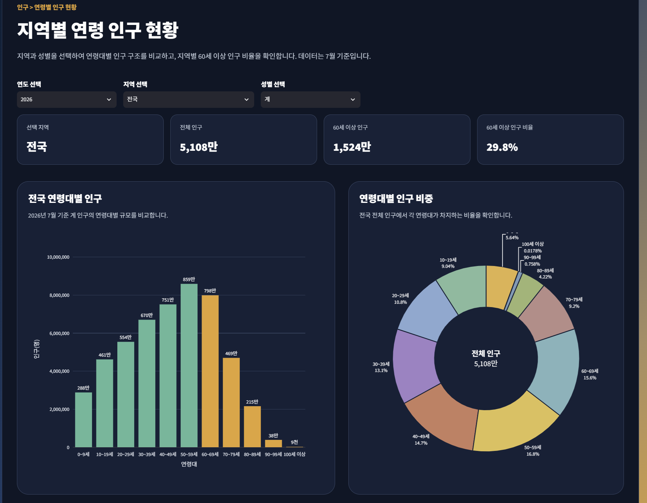
Page Title | 주민등록 인구 및 세대 현황 | Screen ID: UI-013 Author: SKN36기 3팀 Date: 2026-08-26
Screen Path | 홈 > 인구 > 주민등록 인구
# | 레이아웃 영역
1 | 상단 GNB / 뒤로가기
2 | 페이지 헤더
3 | 조회 조건 | 연도·지역·성별 Selectbox
4 | KPI 영역 | 선택 조건 총인구, 60세 이상 인구 및 비율 등 요약
5 | 연령구조 차트 | 연령대별 인구 규모 비교 차트
6 | 구성비/지역 비교
# | Description(디스크립션 / 기능·로직 설명)
1 | 연도·지역·성별 선택값을 조합해 연령대별 인구 데이터를 필터링한다.
2 | 지역이 '전국'이면 전체 지역을 합산하고, 특정 지역이면 해당 지역만 집계한다.
3 | 원자료 연령 구간 특성상 이 화면의 고연령 지표는 60세 이상 기준임을 안내한다.

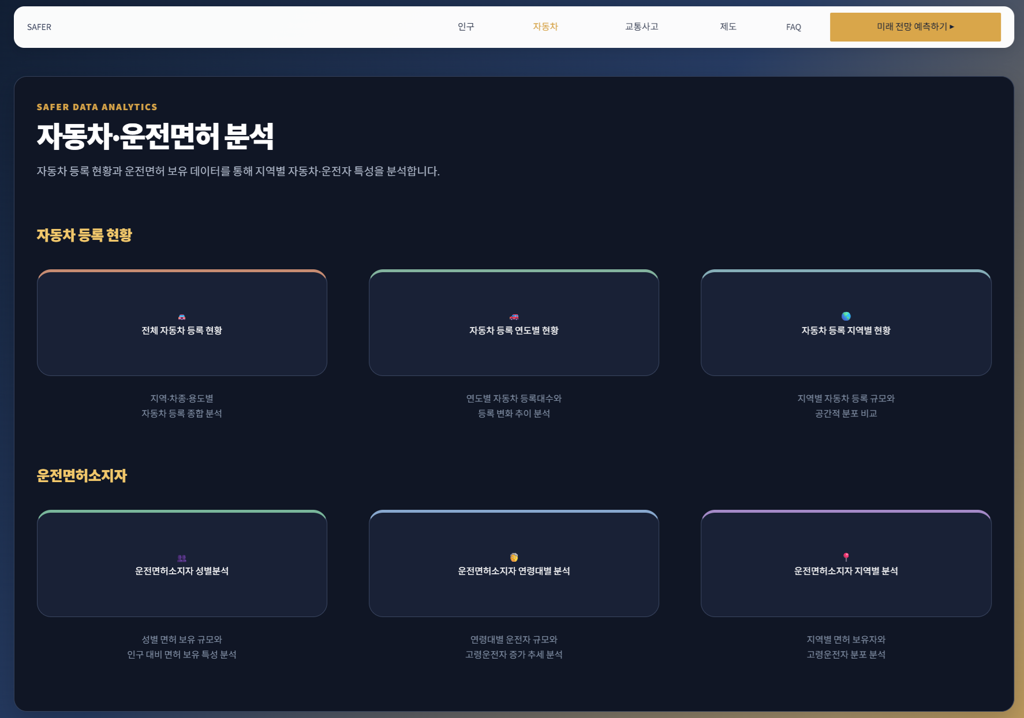
Page Title | 자동차·운전면허 분석
Screen Path | 홈 > 자동차
# | 레이아웃 영역
1 | 상단 GNB
2 | 페이지 헤더 | 자동차 등록·운전면허 현황을 사고 노출 규모와 연결해 보는 목적 안내
3 | 자동차 등록 카드 | 전국 등록 현황·연도별 등록·지역별 등록 화면 진입
4 | 운전면허 카드 | 성별·연령별·지역별 면허소지자 화면 진입
5 | 보조 안내
# | Description(디스크립션 / 기능·로직 설명)
1 | 각 카드 클릭 시 해당 세부 화면으로 이동한다.
2 | 자동차 등록과 운전면허 데이터는 인구만으로는 파악하기 어려운 실제 이동·운전 노출 규모를 보완한다.

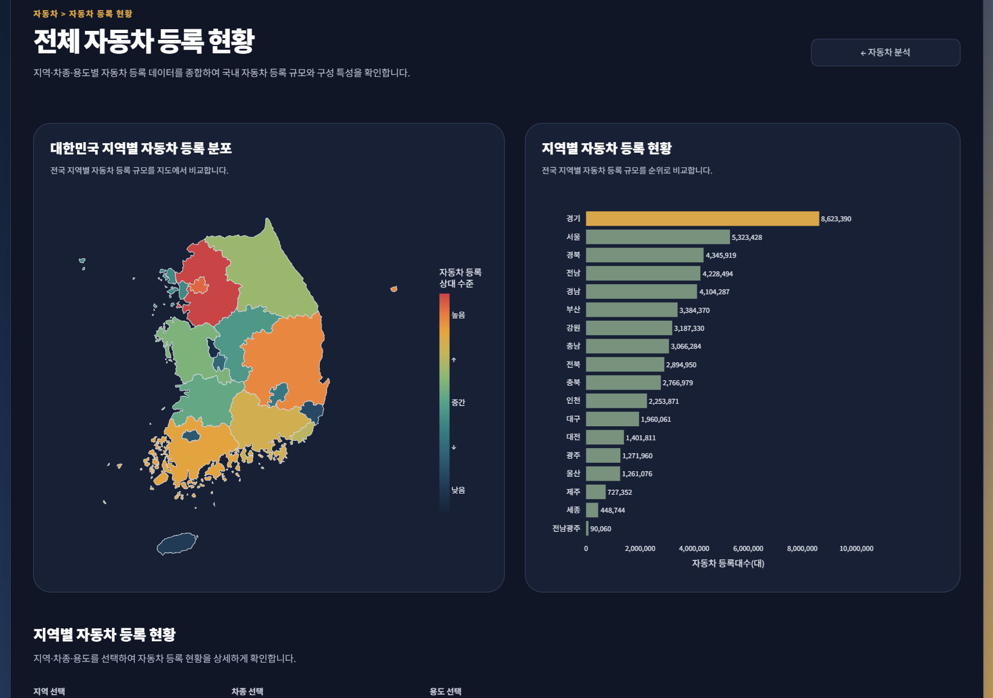
Page Title | 자동차 등록 현황
Screen Path | 홈 > 자동차 > 자동차 등록 현황
# | 레이아웃 영역
1 | 상단 GNB / 뒤로가기 | 공통 메뉴와 자동차 분석 화면 복귀
2 | 페이지 헤더 | 전국 및 지역별 자동차 등록 규모 분석 안내
3 | 전국·지역 현황 | 지역별 등록 현황 지도/지역 비교 차트
4 | 조회 조건 | 지역·차종·용도 Selectbox
5 | KPI 영역 | 선택 지역 등록대수, 등록 최다 지역·차종, 전국 대비 비중
6 | 차종/용도 비교 | 차종별 등록 규모와 구성비 등 상세 시각화
# | Description(디스크립션 / 기능·로직 설명)
1 | 지역·차종·용도 선택 시 KPI와 세부 차트가 즉시 갱신된다.
2 | '전체' 선택 시 데이터에 합계 행이 존재하면 중복 집계를 막기 위해 합계 값을 우선 사용한다.
3 | 지도는 공간 분포, 막대그래프는 정확한 지역·차종 간 규모 비교에 사용한다.

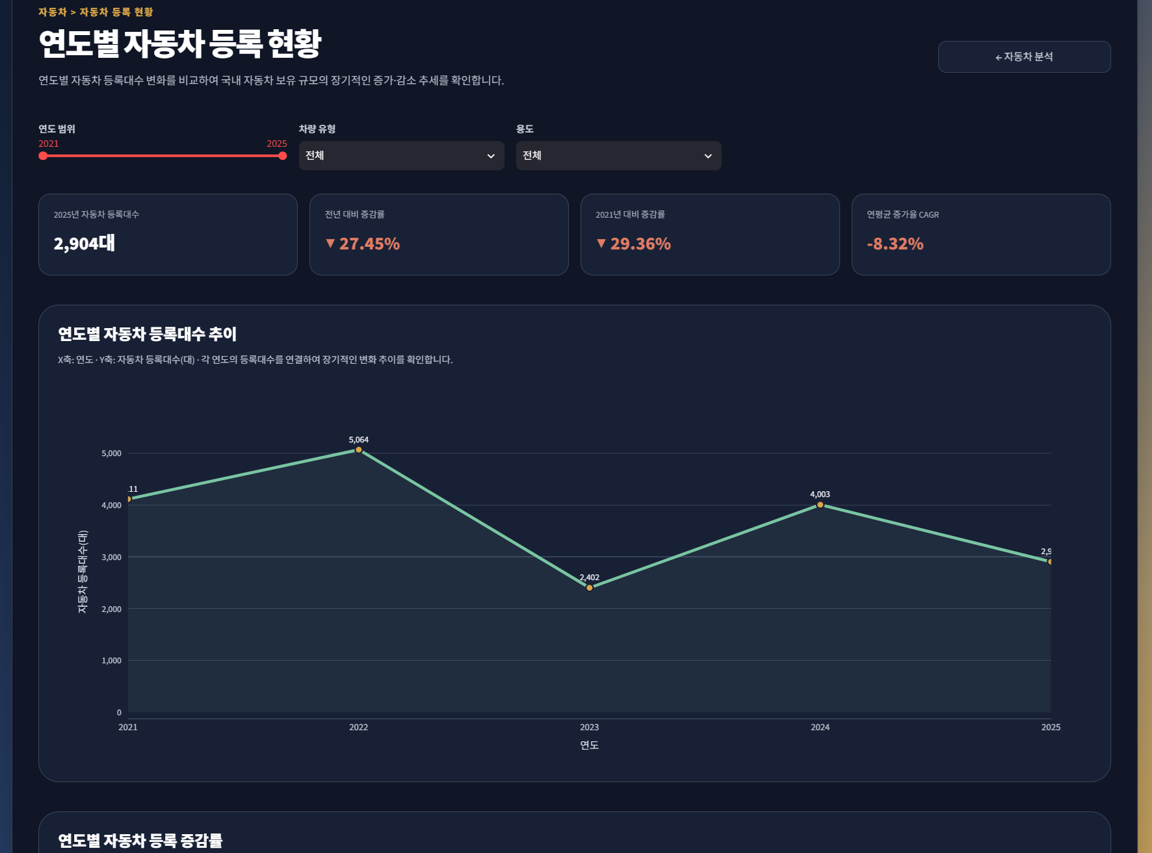
Page Title | 연도별 자동차 등록 | Screen ID: UI-023 Author: SKN36기 3팀 Date: 2026-08-26
Screen Path | 홈 > 자동차 > 자동차 등록 현황 > 연도별
# | 레이아웃 영역 | 설명
1 | 상단 GNB / 뒤로가기 | 공통 메뉴와 자동차 분석 화면 복귀
2 | 페이지 헤더 | 자동차 등록대수의 장기 변화 추세 안내
3 | 조회 조건 | 연도 범위 Select slider, 차량 유형·용도 Selectbox
4 | KPI 영역 | 조회 시작/종료 시점 등록대수와 변화량·증감률 요약
5 | 연도별 추세 | 시간 흐름에 따른 등록대수 선그래프
6 | 증감 분석 | 전년 대비 증감량/증감률 비교 및 해석 안내
# | Description(디스크립션 / 기능·로직 설명)
1 | 선택 연도 범위 안에서 차량 유형·용도 조건을 적용해 연도별 등록대수를 집계한다.
2 | 선그래프는 시간 흐름에 따른 지속적 증가·감소 방향을 확인하기 위해 사용한다.
3 | 절대 등록대수와 증감률을 함께 제공해 규모와 변화 속도를 구분하여 해석한다.

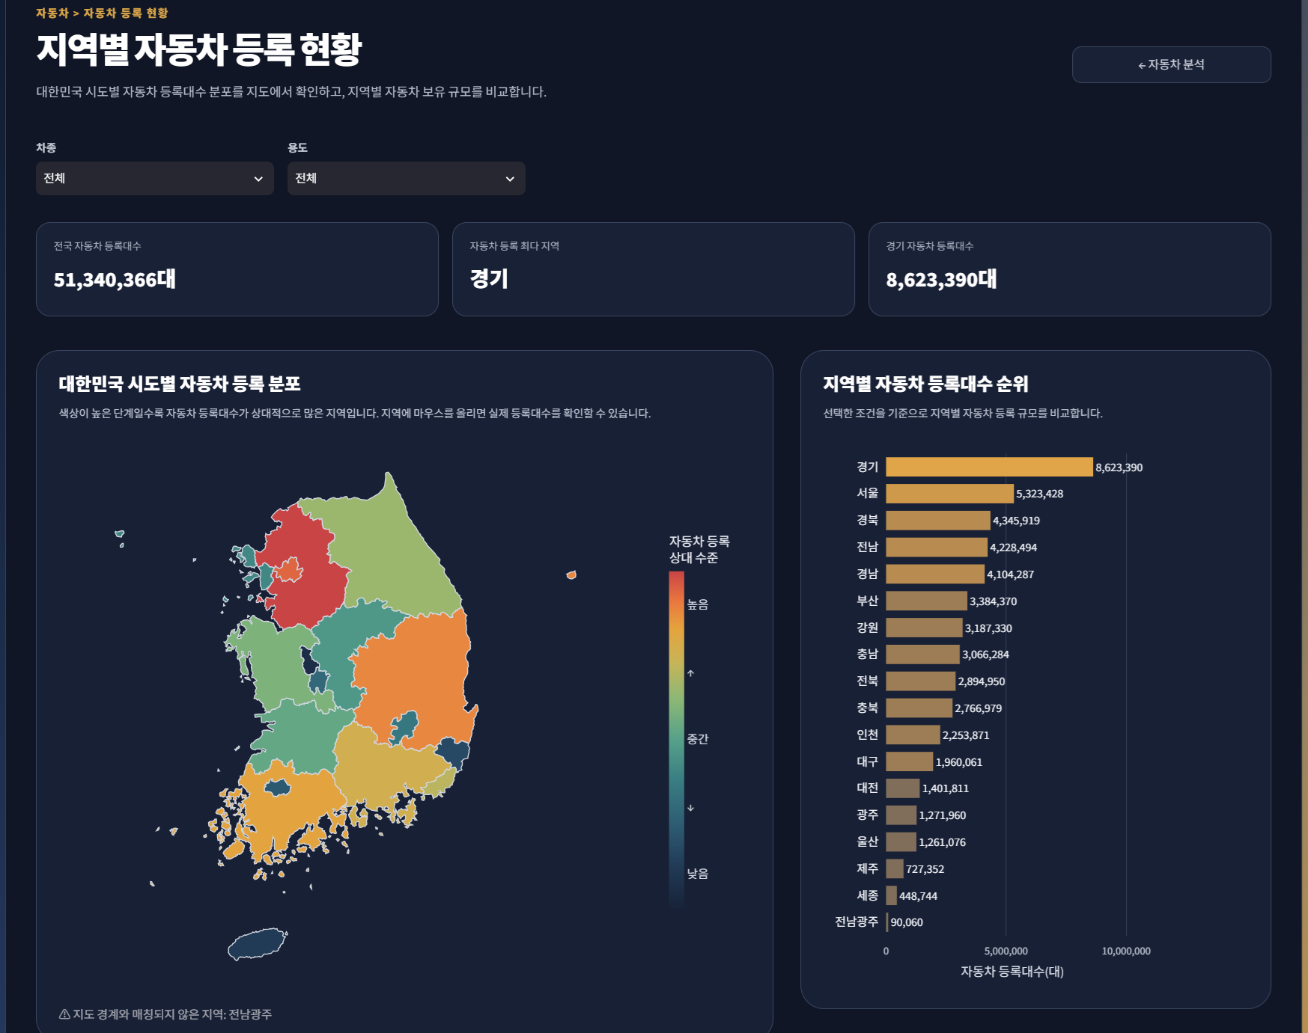
Page Title | 지역별 자동차 등록 | Screen ID: UI-024 Author: SKN36기 3팀 Date: 2026-08-26
Screen Path | 홈 > 자동차 > 자동차 등록 현황 > 지역별
# | 레이아웃 영역 | 설명
1 | 상단 GNB / 뒤로가기 | 공통 메뉴와 자동차 분석 화면 복귀
2 | 페이지 헤더 | 지역별 자동차 등록 규모와 공간 분포 분석 안내
3 | 조회 조건 | 연도·차종·용도 Selectbox
4 | KPI 영역 | 전국 등록대수, 최다 지역, 선택 조건 요약
5 | 지도 시각화 | 시도별 자동차 등록 규모의 공간 분포
6 | 지역 순위 | 시도별 등록대수 비교 막대그래프
# | Description(디스크립션 / 기능·로직 설명)
1 | 연도·차종·용도 선택 시 지도와 지역 순위가 동일 필터로 갱신된다.
2 | 지도는 공간적 집중을, 막대그래프는 지역 간 정확한 크기와 순위를 확인하기 위해 사용한다.

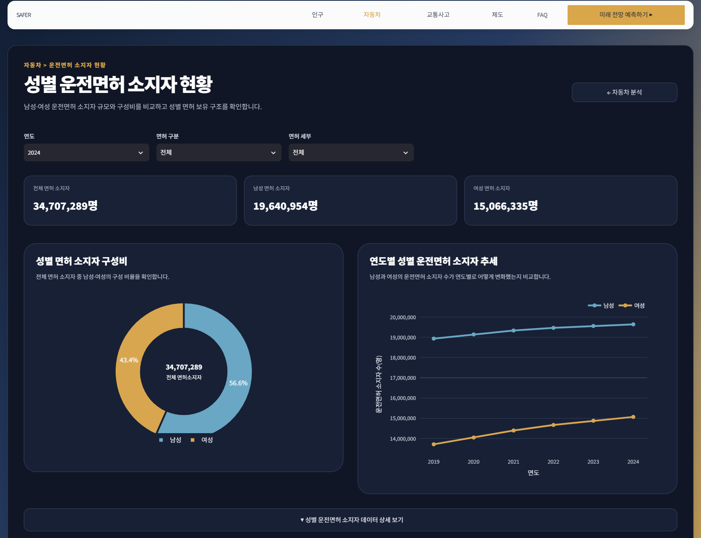
Page Title | 성별 운전면허 현황 | Screen ID: UI-025 Author: SKN36기 3팀 Date: 2026-08-26
Screen Path | 홈 > 자동차 > 운전면허소지자 > 성별
# | 레이아웃 영역 | 설명
1 | 상단 GNB / 뒤로가기 | 공통 메뉴와 자동차 분석 화면 복귀
2 | 페이지 헤더 | 성별 운전면허 소지 규모 및 변화 분석 안내
3 | 조회 조건 | 조회 연도/기간 선택
4 | KPI 영역 | 전체·남성·여성 면허소지자 수와 비율 요약
5 | 성별 구성비 | 남/녀 비중을 비교하는 도넛 또는 비율 차트
6 | 연도별 추세 | 성별 면허소지자 변화를 비교하는 선그래프
# | Description(디스크립션 / 기능·로직 설명)
1 | 성별 구성비는 범주가 2개이므로 전체에서 차지하는 비율을 빠르게 확인하도록 구성한다.
2 | 연도별 추세는 성별 면허 보유 규모의 시간 변화를 비교한다.

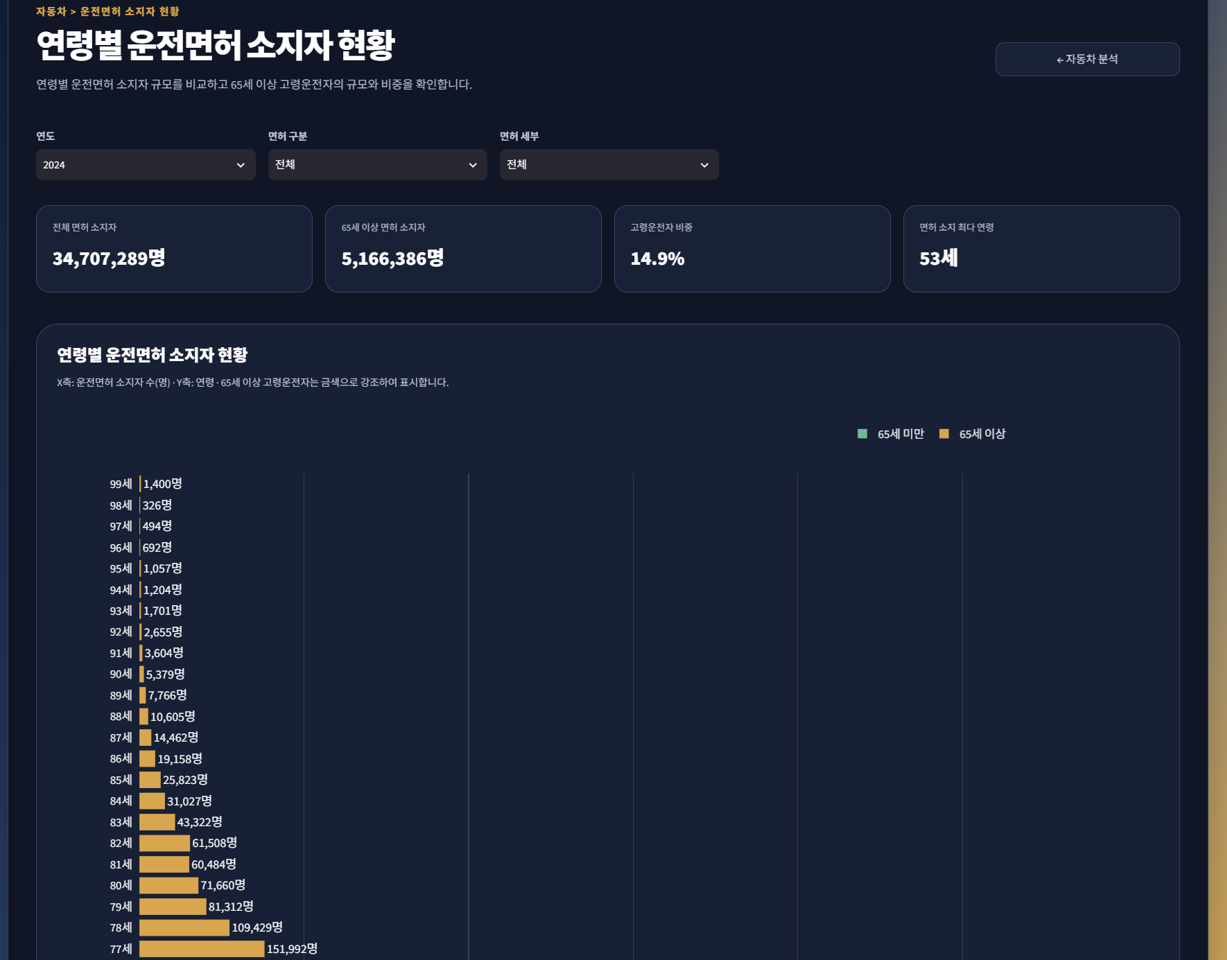
Page Title | 연령별 운전면허 현황 | Screen ID: UI-026 Author: SKN36기 3팀 Date: 2026-08-26
Screen Path | 홈 > 자동차 > 운전면허소지자 > 연령별
# | 레이아웃 영역 | 설명
1 | 상단 GNB / 뒤로가기 | 공통 메뉴와 자동차 분석 화면 복귀
2 | 페이지 헤더 | 연령대별 면허소지자와 고령운전자 규모 분석 안내
3 | 조회 조건 | 연도 또는 분석 기간 선택
4 | KPI 영역 | 전체 면허소지자, 65세 이상 면허소지자 및 비율 등
5 | 연령대 비교 | 연령대별 면허소지자 규모를 비교하는 막대/포인트형 차트
6 | 고령층 추세 | 65세 이상 운전면허 소지자의 연도별 변화 시각화
# | Description(디스크립션 / 기능·로직 설명)
1 | 고령인구와 실제 운전자 규모가 동일하지 않으므로 면허소지자 데이터를 별도 분석한다.
2 | 65세 이상 항목을 강조해 프로젝트의 고령운전자 기준과 직접 연결한다.

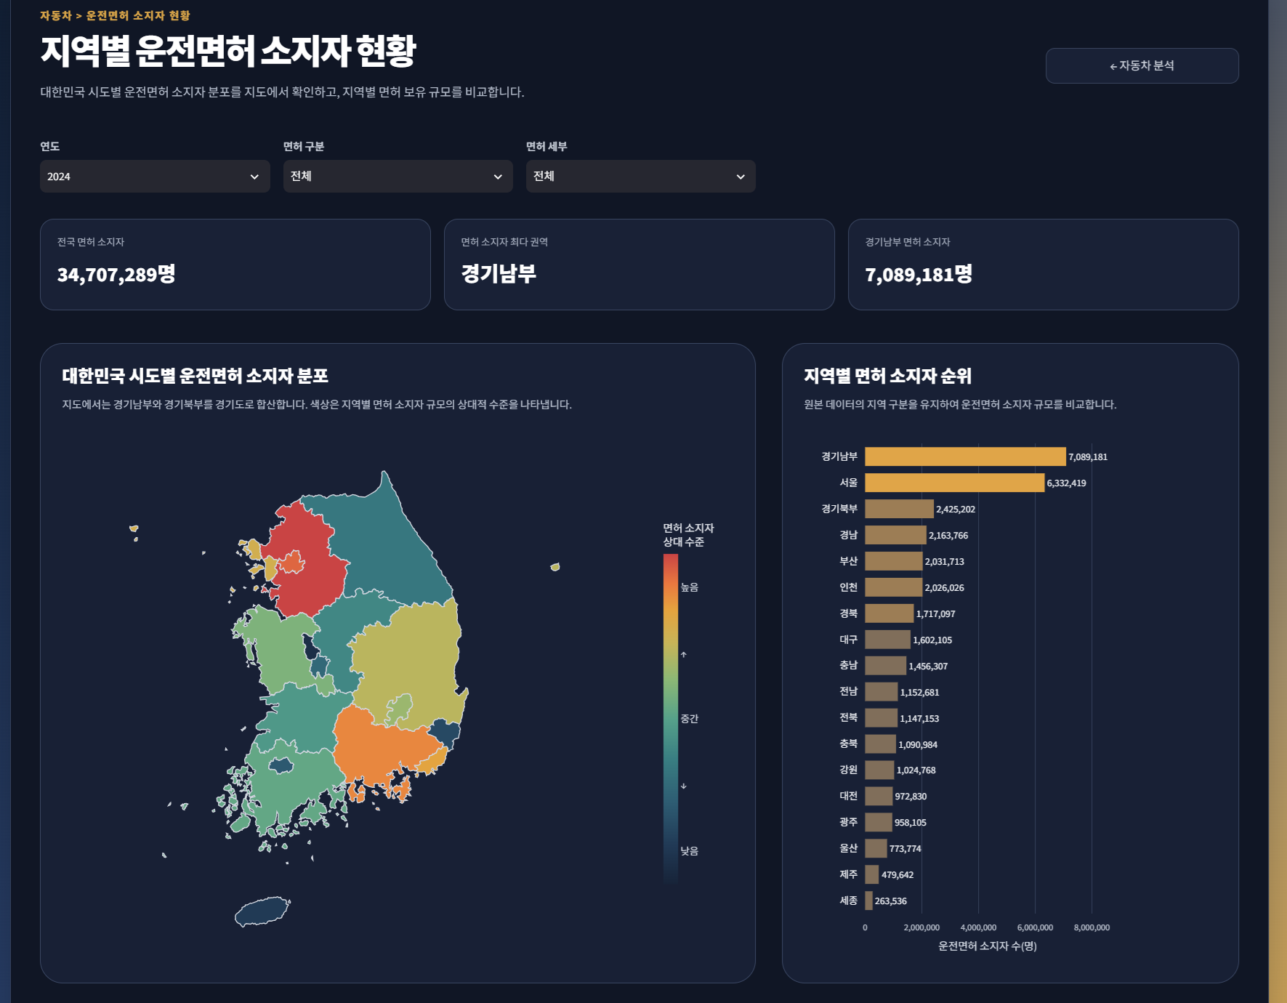
Page Title | 지역별 운전면허 현황 | Screen ID: UI-027 Author: SKN36기 3팀 Date: 2026-08-26
Screen Path | 홈 > 자동차 > 운전면허소지자 > 지역별
# | 레이아웃 영역 | 설명
1 | 상단 GNB / 뒤로가기 | 공통 메뉴와 자동차 분석 화면 복귀
2 | 페이지 헤더 | 지역별 운전면허 소지 규모 및 분포 분석 안내
3 | 조회 조건 | 연도·지역/대상 조건 선택
4 | KPI 영역 | 전국/선택 지역 면허소지자 수, 최다 지역 등
5 | 지도 시각화 | 지역별 면허소지자 분포
6 | 지역 순위 | 시도별 면허소지자 수 비교 막대그래프
# | Description(디스크립션 / 기능·로직 설명)
1 | 지도는 운전자 규모의 공간적 분포, 순위 차트는 지역별 정확한 규모 비교에 사용한다.
2 | 인구와 함께 조회하면 지역별 실제 운전 노출 규모를 보완해 해석할 수 있다.

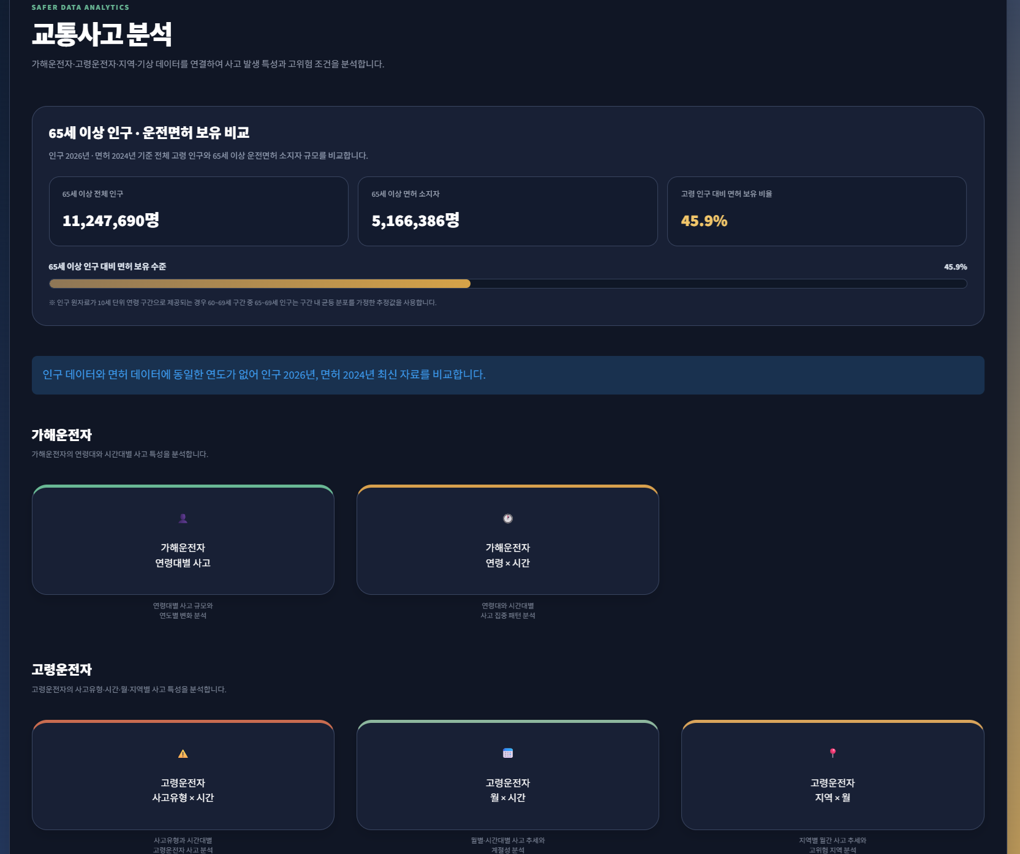
Page Title | 교통사고 분석 | Screen ID: UI-031 Author: SKN36기 3팀 Date: 2026-08-26
Screen Path | 홈 > 교통사고
# | 레이아웃 영역 | 설명
1 | 상단 GNB | 공통 SAFER 로고·대메뉴·미래 전망 버튼
2 | 페이지 헤더 | 연령·시간대·지역·기상·고령운전자 사고 특성 분석 목적 안내
3 | 연령 분석 카드 | 연령대별 교통사고 화면 진입
4 | 시간대 분석 카드 | 가해운전자 연령대·시간대 사고 화면 진입
5 | 지역/고령/기상 카드 | 지역별 사고, 고령운전자 세부 분석, 기상상태 분석 화면 진입
6 | 안내 영역 | 각 분석 축이 답하는 질문과 데이터 활용 방향 설명
# | Description(디스크립션 / 기능·로직 설명)
1 | 각 분석 카드 클릭 시 해당 세부 교통사고 분석 화면으로 이동한다.
2 | 교통사고 영역은 '누가·언제·어디서·어떤 형태로 사고가 나는가'를 단계적으로 확인하도록 구성한다.

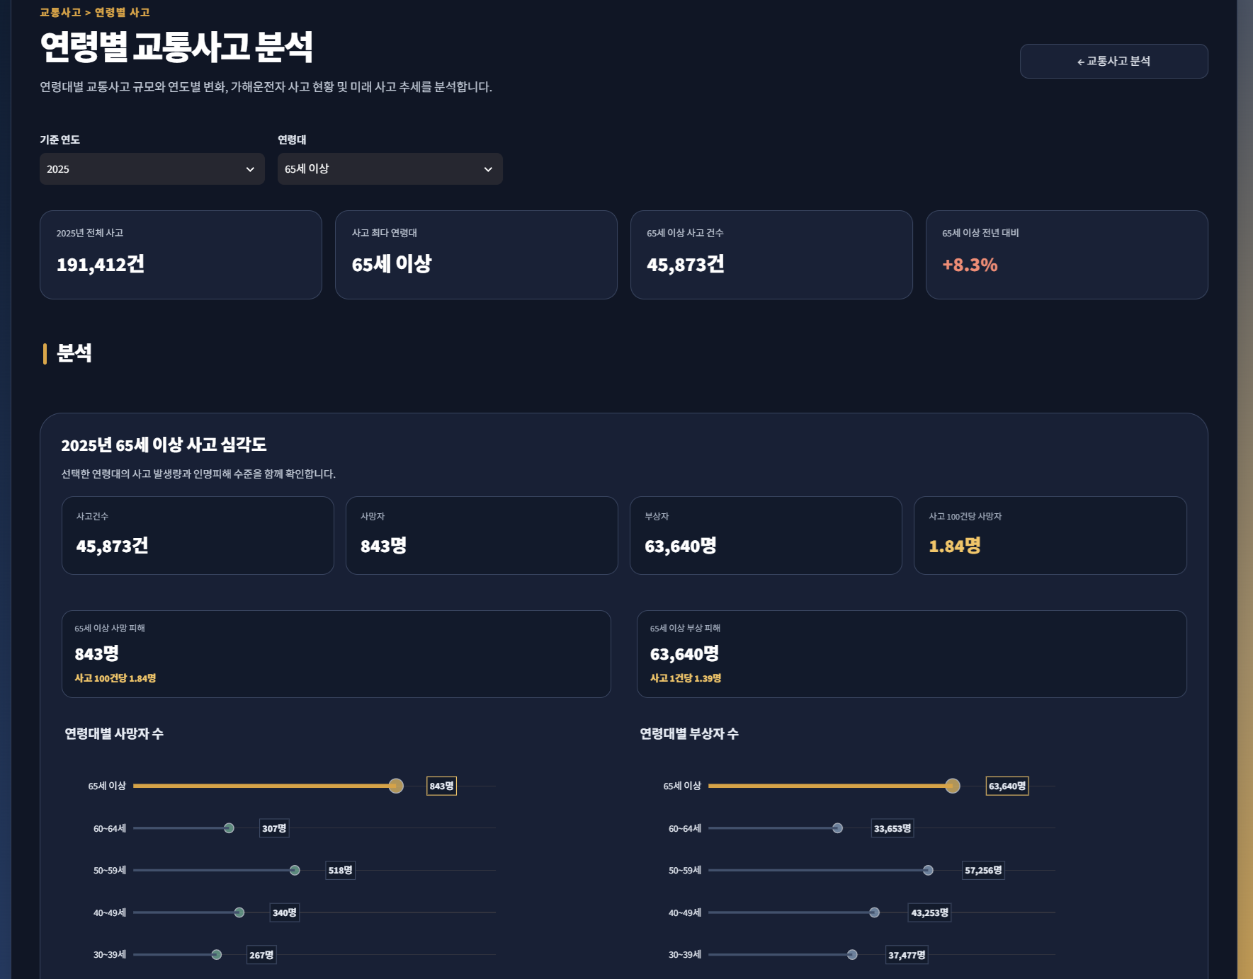
Page Title | 연령별 교통사고 | Screen ID: UI-032 Author: SKN36기 3팀 Date: 2026-08-26
Screen Path | 홈 > 교통사고 > 연령별 사고
# | 레이아웃 영역 | 설명
1 | 상단 GNB / 뒤로가기 | 공통 메뉴와 교통사고 분석 화면 복귀
2 | 페이지 헤더 | 전체 연령대 사고 규모·피해 정도 비교 안내
3 | 조회 조건 | 연도·연령대 등 분석 조건 선택
4 | KPI 영역 | 사고·사망·부상 등 핵심 지표 요약
5 | 연령대별 규모 | 연령대별 사고건수 비교 막대그래프
6 | 사망/피해 비교 | 연령대별 사망자 수를 강조하는 포인트형(롤리팝) 등 피해 비교 차트
7 | 연도별 변화 | 선택 연령대 또는 복수 연령대의 연도별 사고 추세 선그래프
# | Description(디스크립션 / 기능·로직 설명)
1 | 사고건수와 사망·부상 지표를 함께 보여 단순 발생량과 피해 심각도를 구분한다.
2 | 연령대 범주 간 규모 비교는 막대/포인트형 그래프, 시간 흐름은 선그래프로 표현한다.
3 | 65세 이상 고령층을 강조해 다른 연령대와의 차이를 빠르게 확인하도록 한다.

Page Title | 가해운전자 연령대별 사고 | Screen ID: UI-033 Author: SKN36기 3팀 Date: 2026-08-26
Screen Path | 홈 > 교통사고 > 가해운전자 연령
# | 레이아웃 영역 | 설명
1 | 현재 구현 상태 | app.py에는 화면 경로가 등록되어 있으나 driver_age.py 파일의 화면 콘텐츠는 현재 미구현 상태
2 | 대체/연계 화면 | 연령대별 사고 분석 기능은 UI-032(연령별 교통사고)에 통합되어 있음
# | Description(디스크립션 / 기능·로직 설명)
1 | 현재 GitHub 기준 driver_age.py는 빈 파일이므로 독립 화면으로 사용할 수 없다.
2 | 화면설계서에서는 구현 상태를 명시하고, 최종 제출 시 UI-032로 통합하거나 Screen ID 삭제/경로 정리를 권장한다.

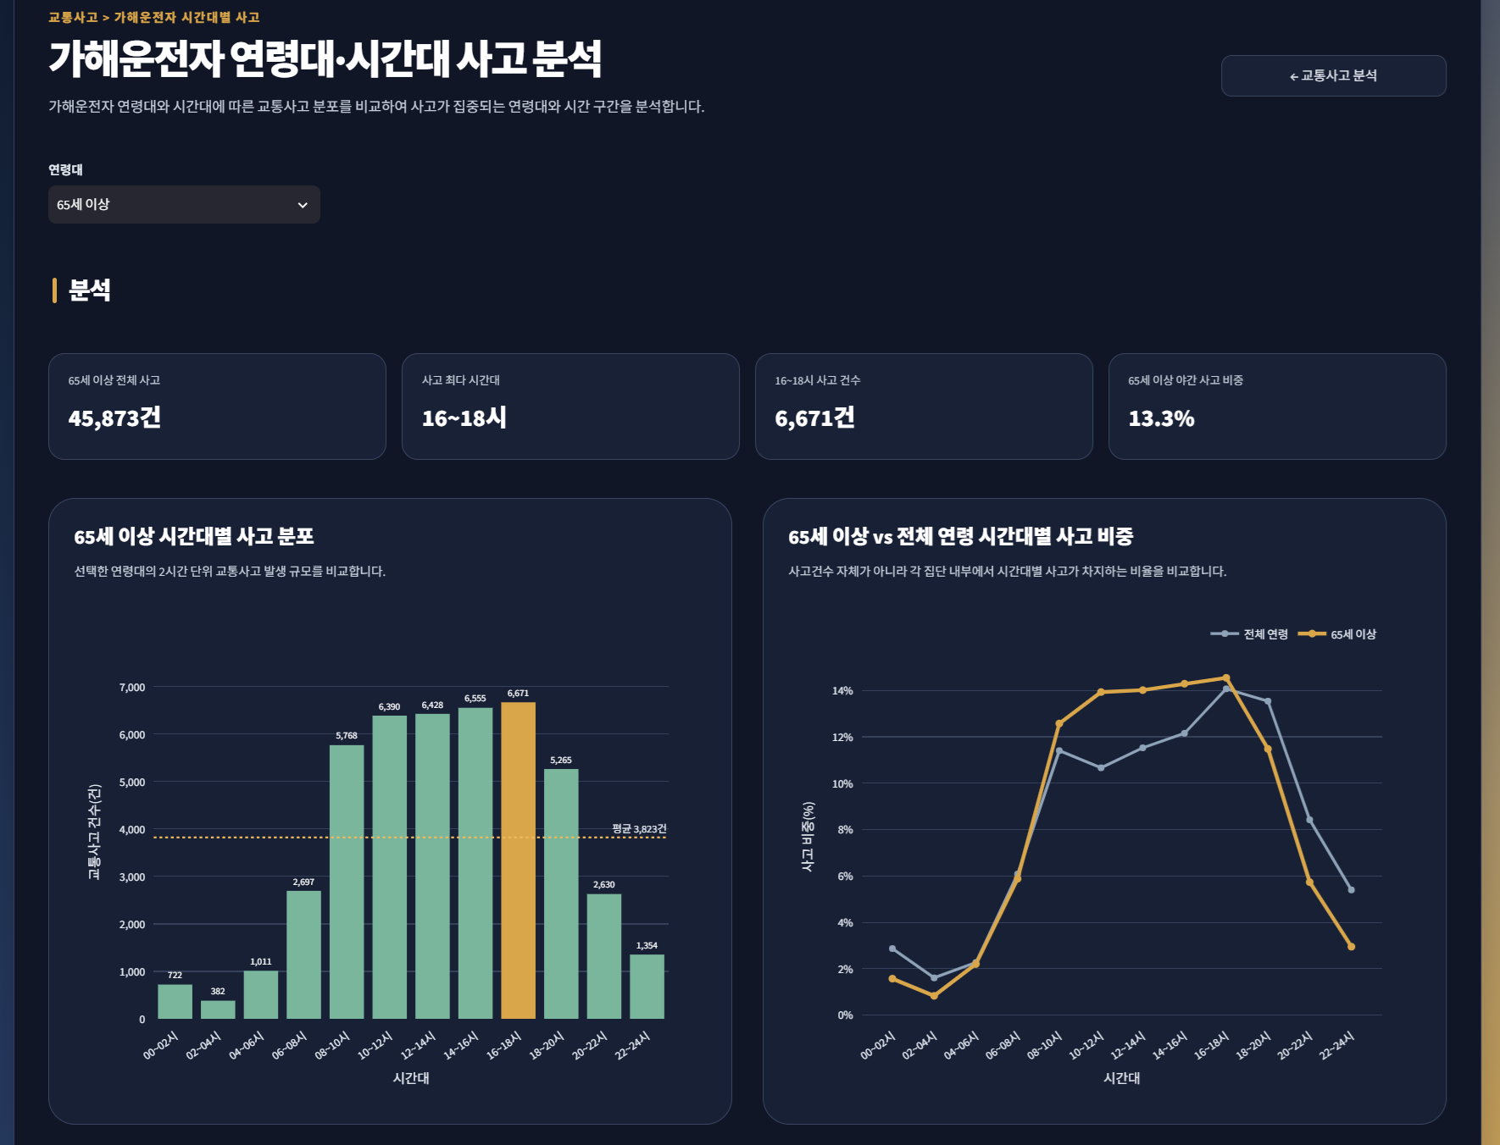
Page Title | 가해운전자 연령대·시간대 사고 | Screen ID: UI-034 Author: SKN36기 3팀 Date: 2026-08-26
Screen Path | 홈 > 교통사고 > 가해운전자 시간
# | 레이아웃 영역 | 설명
1 | 상단 GNB / 뒤로가기 | 공통 메뉴와 교통사고 분석 화면 복귀
2 | 페이지 헤더 | 연령대별 시간대 사고 집중 패턴 분석 안내
3 | 조회 조건 | 연령대 및 연도 등 조건 선택
4 | 시간대 사고 규모 | 선택 연령대의 시간대별 사고건수 비교
5 | 비율 비교 | 선택 연령대와 전체 연령의 시간대별 사고 비중 비교
6 | 히트맵 | 시간대(X) × 연령대(Y)의 사고 집중도를 색상으로 표현
# | Description(디스크립션 / 기능·로직 설명)
1 | 시간대별 절대 사고건수와 집단 내 비율을 함께 제공해 운전자 수 차이와 시간대 집중을 구분한다.
2 | 히트맵은 연령대와 시간대 두 범주를 동시에 비교해 사고 집중 구간을 한눈에 찾도록 한다.

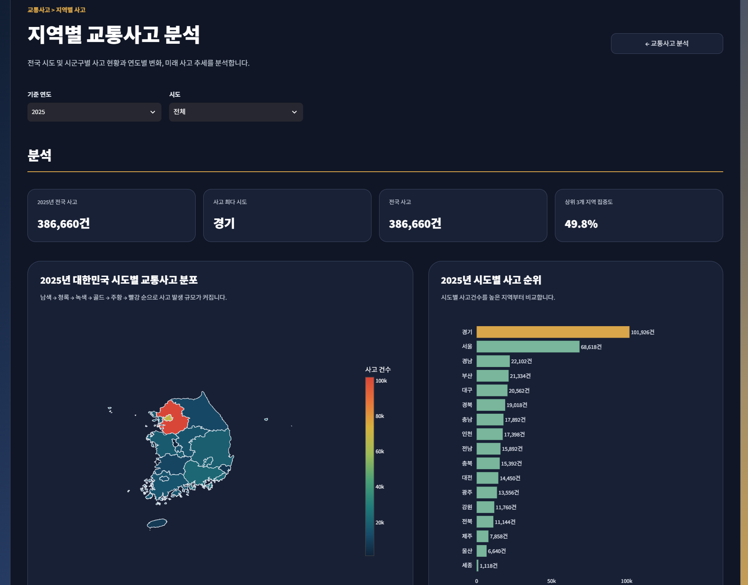
Page Title | 지역별 교통사고 | Screen ID: UI-035 Author: SKN36기 3팀 Date: 2026-08-26
Screen Path | 홈 > 교통사고 > 지역별 사고
# | 레이아웃 영역 | 설명
1 | 상단 GNB / 뒤로가기 | 공통 메뉴와 교통사고 분석 화면 복귀
2 | 페이지 헤더 | 지역별 교통사고 규모·피해 심각도·추세 분석 안내
3 | 조회 조건 | 연도·시도·시군구 등 지역 조건 선택
4 | KPI 영역 | 최근 사고건수, 사고 최다 시도·시군구 등 핵심 값
5 | 지역 현황 | 지역 지도 및 시도별 사고 규모 비교
6 | 연도별 추세 | 선택 지역/복수 지역의 연도별 사고 변화 선그래프
7 | 심각도 분석 | 사고 100건당 사망자, 사고 1건당 부상자 등 피해 수준 비교
8 | 미래 추세 | 지역별 과거 추세를 활용한 참고용 전망 영역
# | Description(디스크립션 / 기능·로직 설명)
1 | 지역 규모가 큰 곳이 단순 사고건수도 높을 수 있으므로 발생량과 사고 심각도를 분리해 보여준다.
2 | 시도·시군구 선택에 따라 상세 추세가 갱신되며 복수 지역 선택 시 지역 전체를 비교한다.
3 | 미래 값은 확정값이 아닌 과거 패턴 기반 참고 전망으로 안내한다.

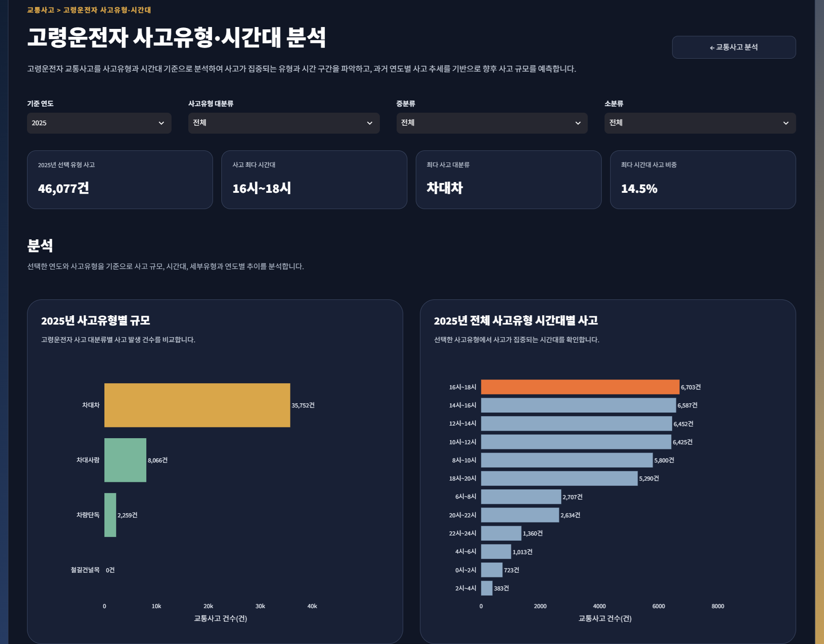
Page Title | 고령운전자 사고유형·시간대 | Screen ID: UI-036 Author: SKN36기 3팀 Date: 2026-08-26
Screen Path | 홈 > 교통사고 > 고령운전자 > 사고유형·시간대
# | 레이아웃 영역 | 설명
1 | 상단 GNB / 뒤로가기 | 공통 메뉴와 교통사고 분석 화면 복귀
2 | 페이지 헤더 | 고령운전자 사고의 유형과 발생 시간대 분석 안내
3 | 조회 조건 | 연도·사고유형 대분류/중분류 등 선택
4 | 사고유형 규모 | 사고유형별 발생건수 비교
5 | 시간대 비교 | 선택 사고유형의 시간대별 발생건수 비교
6 | 유형×시간대 분석 | 유형별 시간대 집중도를 비교하는 히트맵/그룹형 차트
7 | 상세 안내 | 차대사람·차대차 등 유형별 정책적 의미를 해석할 수 있도록 설명
# | Description(디스크립션 / 기능·로직 설명)
1 | 사고가 많이 발생하는지뿐 아니라 어떤 유형의 사고가 어느 시간에 집중되는지 확인한다.
2 | 유형과 시간대처럼 두 범주를 동시에 비교할 때는 히트맵을 사용해 고위험 조합을 빠르게 식별한다.

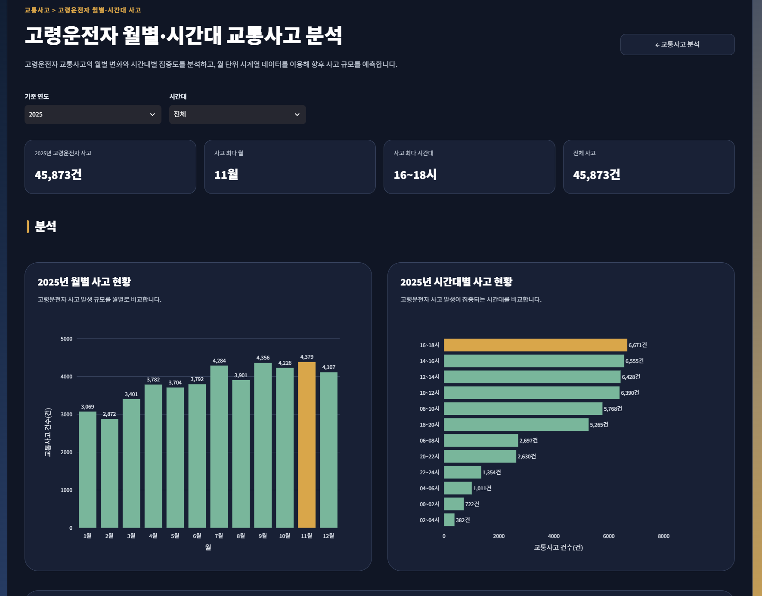
Page Title | 고령운전자 월별·시간대 사고 | Screen ID: UI-037 Author: SKN36기 3팀 Date: 2026-08-26
Screen Path | 홈 > 교통사고 > 고령운전자 > 월별·시간대
# | 레이아웃 영역 | 설명
1 | 상단 GNB / 뒤로가기 | 공통 메뉴와 교통사고 분석 화면 복귀
2 | 페이지 헤더 | 월별·시간대별 고령운전자 사고의 계절성 및 집중 시간 분석
3 | 조회 조건 | 연도·월 또는 분석 기간 선택
4 | 월별 사고 추세 | 월 단위 사고 변화 선그래프
5 | 시간대별 사고 | 2시간 단위 시간대별 사고 규모 비교
6 | 월×시간대 히트맵 | 월과 시간대 조합별 사고 집중도 표현
7 | 미래 예측 | 월별 관측치를 기반으로 1·5·10년 등 미래 추세를 참고용으로 제시
# | Description(디스크립션 / 기능·로직 설명)
1 | 월별 시계열은 계절성·장기 변화 파악에, 시간대 그래프는 하루 중 집중 시간 파악에 사용한다.
2 | 월×시간대 히트맵으로 '어느 달의 어느 시간대'에 사고가 집중되는지 한 화면에서 확인한다.
3 | 월별 관측치가 연간 데이터보다 많아 시계열 예측의 참고성이 상대적으로 높지만, 확정 미래값으로 해석하지 않는다.

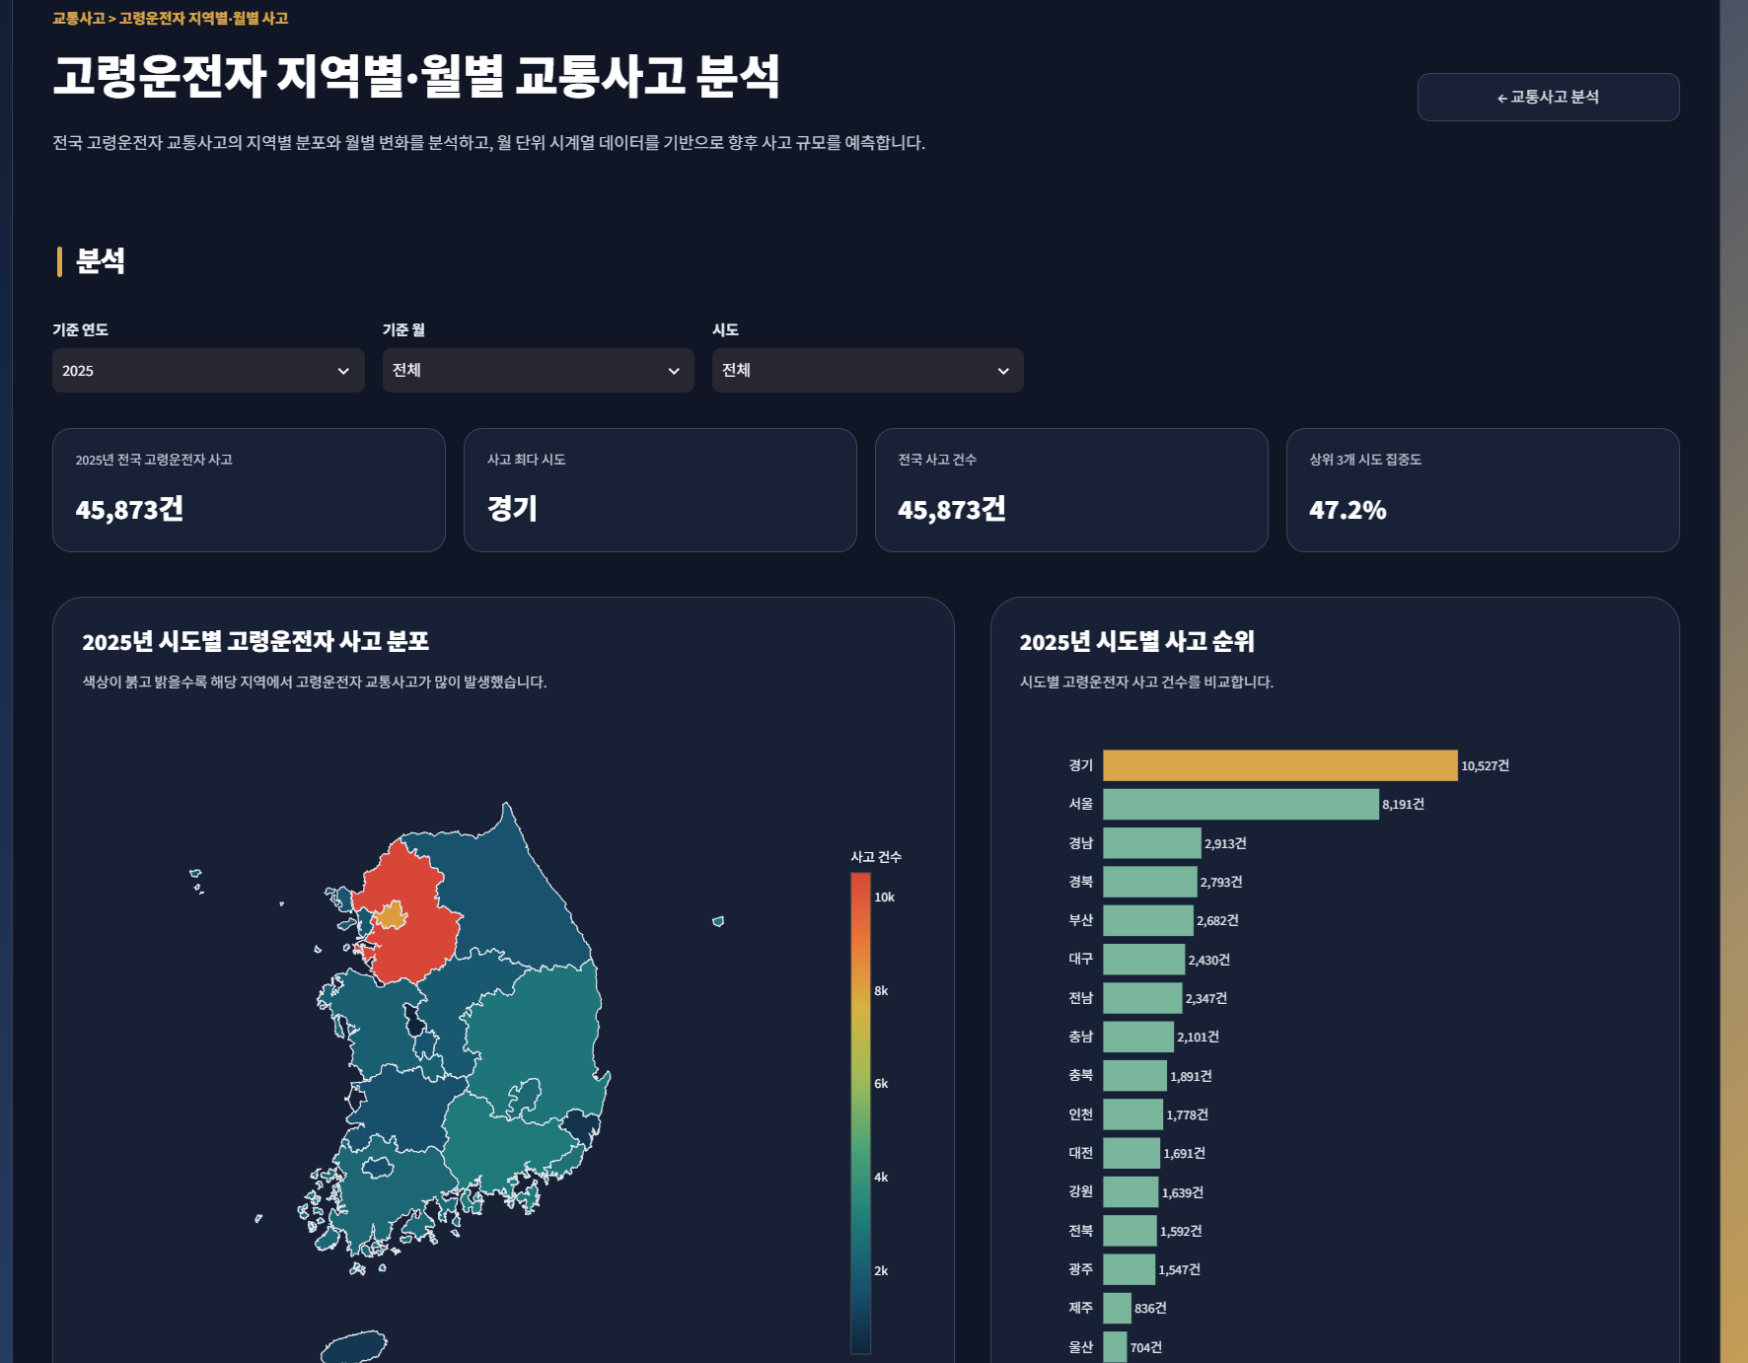
Page Title | 고령운전자 지역별·월별 사고 | Screen ID: UI-038 Author: SKN36기 3팀 Date: 2026-08-26
Screen Path | 홈 > 교통사고 > 고령운전자 > 지역별·월별
# | 레이아웃 영역 | 설명
1 | 상단 GNB / 뒤로가기 | 공통 메뉴와 교통사고 분석 화면 복귀
2 | 페이지 헤더 | 지역별 고령운전자 사고의 월간 추세와 고위험 지역 분석
3 | 조회 조건 | 시도·시군구·기간/연도 선택
4 | KPI / 지역 현황 | 선택 지역 사고 규모, 사고 최다 지역 등 요약
5 | 지역 비교 | 시도별 고령운전자 사고 지도/순위 비교
6 | 월별 추세 | 선택 지역의 월별 사고 추세 선그래프
7 | 미래 추세 | 선택 지역의 월별 패턴을 이용한 참고용 미래 전망
# | Description(디스크립션 / 기능·로직 설명)
1 | 광역·기초지자체 단위로 고령운전자 사고를 내려가 확인할 수 있도록 시도·시군구 필터를 제공한다.
2 | 지역 비교와 월별 추세를 함께 사용해 '어디서'와 '언제' 사고가 증가하는지 확인한다.

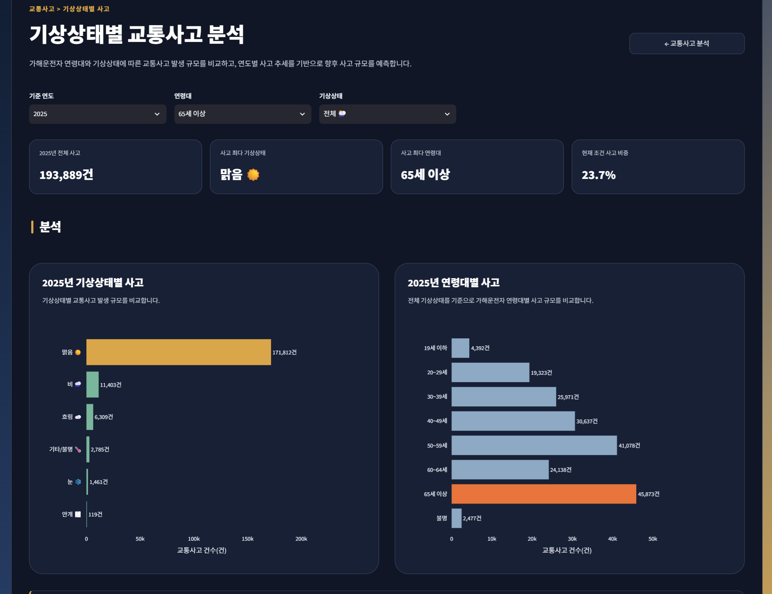
Page Title | 기상상태별 교통사고 | Screen ID: UI-039 Author: SKN36기 3팀 Date: 2026-08-26
Screen Path | 홈 > 교통사고 > 기상상태
# | 레이아웃 영역 | 설명
1 | 상단 GNB / 뒤로가기 | 공통 메뉴와 교통사고 분석 화면 복귀
2 | 페이지 헤더 | 날씨 조건에 따른 교통사고 발생 특성 분석
3 | 조회 조건 | 연도·연령대·기상상태 등 선택
4 | 날씨별 규모 | 맑음·비·눈·흐림 등 기상상태별 사고 규모 비교
5 | 연도별 추세 | 선택 기상상태의 연도별 사고 변화 선그래프
6 | 연령 비교 | 기상 조건과 연령대별 사고 규모를 비교하는 보조 차트
7 | 미래 추세 | 과거 연도 데이터를 이용한 기상상태별 참고 추세 영역
# | Description(디스크립션 / 기능·로직 설명)
1 | 기상조건별 사고 발생 특성을 비교해 특정 날씨에서 사고가 집중되는지 확인한다.
2 | 미래 기상 발생빈도와 교통량을 직접 반영한 예측은 아니므로 장기 전망은 참고용임을 명시한다.

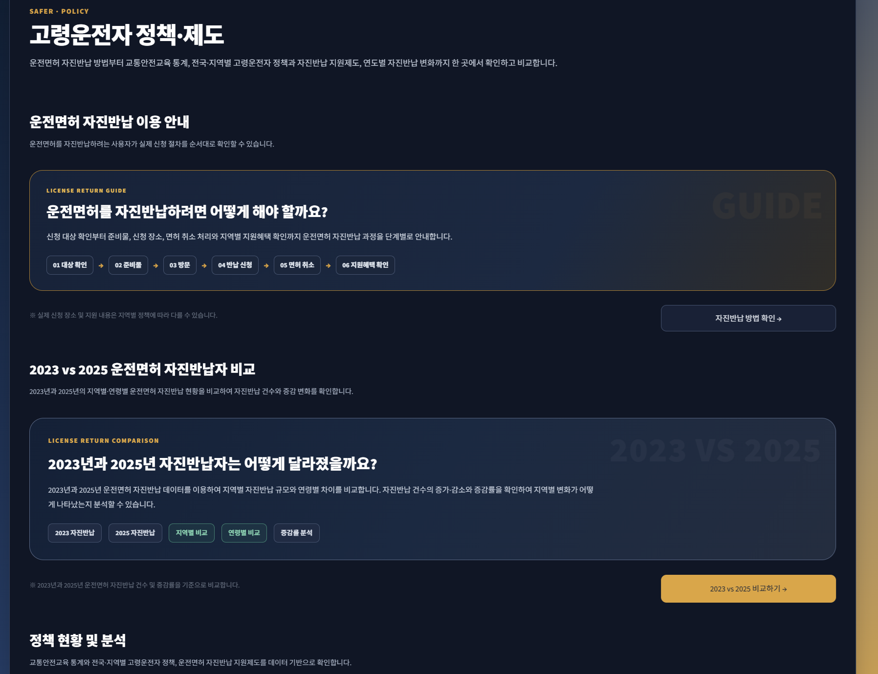
Page Title | 정책·제도 | Screen ID: UI-041 Author: SKN36기 3팀 Date: 2026-08-26
Screen Path | 홈 > 제도
# | 레이아웃 영역 | 설명
1 | 상단 GNB | 공통 SAFER 로고·대메뉴·미래 전망 버튼
2 | 페이지 헤더 | 고령운전자 사고 예방·대응 정책을 조회·비교하는 목적 안내
3 | 자진반납 안내 카드 | 운전면허 자진반납 절차 안내 화면 진입
4 | 자진반납 비교 카드 | 2023 vs 2025 자진반납 현황 비교 화면 진입
5 | 교육/전국정책 카드 | 고령운전자 교육 현황·전국 정책 조회 화면 진입
6 | 지역특화/지원정책 카드 | 지역 특화 안전정책·자진반납 지원정책 화면 진입
# | Description(디스크립션 / 기능·로직 설명)
1 | 교통사고 분석 이후 실제 대응 수단을 확인할 수 있도록 정책·제도 정보를 연결한다.
2 | 카드 클릭 시 세부 정책 화면으로 이동하며 각 화면은 현황·절차·지원조건 등 목적에 맞는 표현 방식을 사용한다.

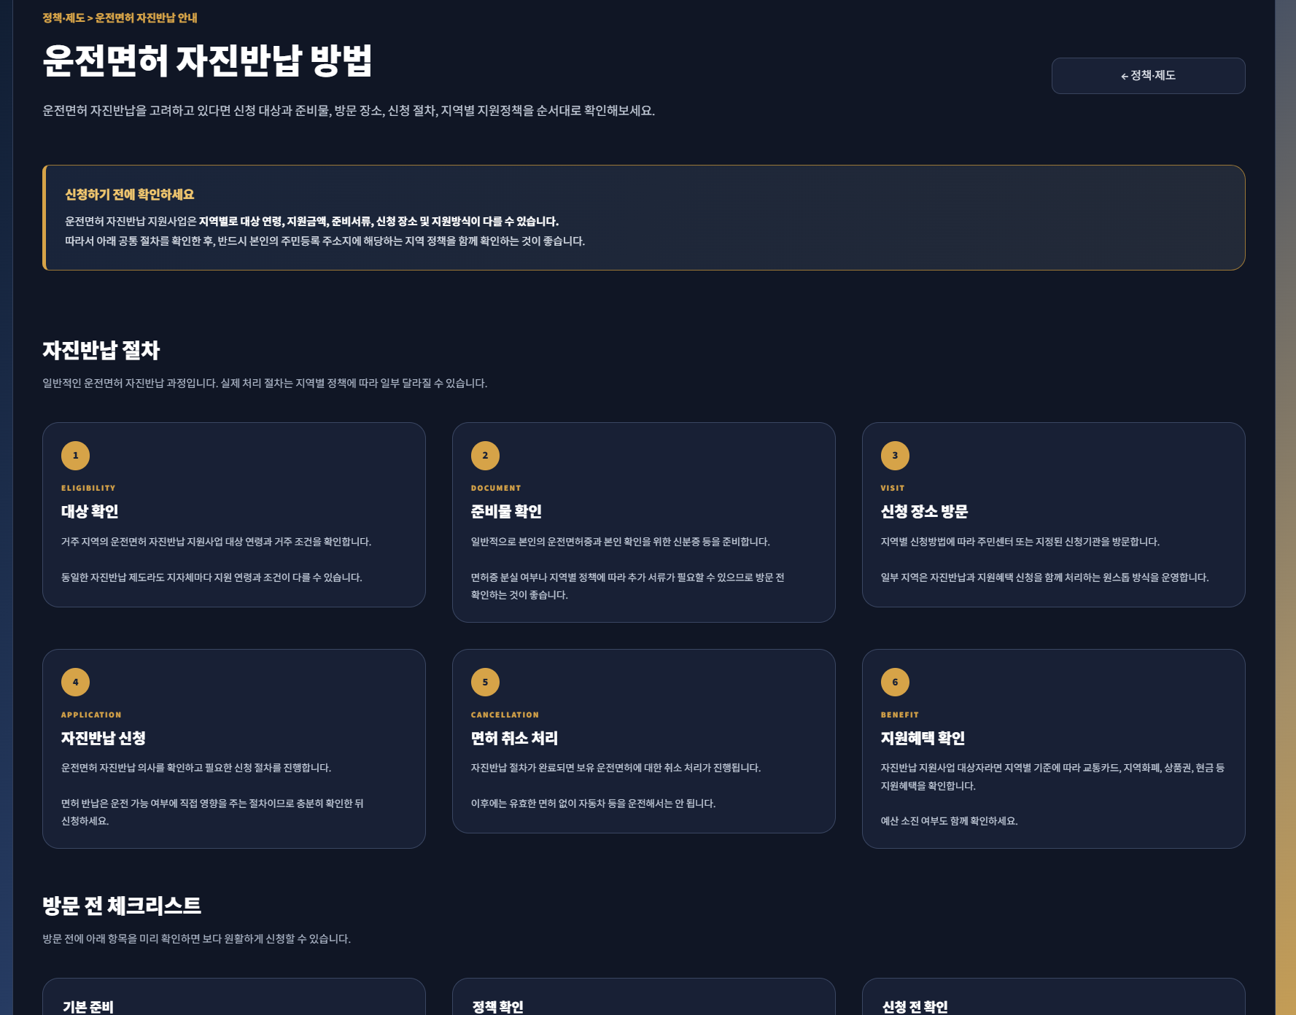
Page Title | 자진반납 방법 확인 | Screen ID: UI-042 Author: SKN36기 3팀 Date: 2026-08-26
Screen Path | 홈 > 제도 > 운전면허 자진반납 이용 안내
# | 레이아웃 영역 | 설명
1 | 상단 GNB / 뒤로가기 | 공통 메뉴와 정책·제도 화면 복귀
2 | 페이지 헤더 | 운전면허 자진반납 대상과 신청 절차 안내
3 | 주요 안내 | 자진반납 제도의 개념과 이용 전 확인사항
4 | 절차 카드 | 신청 준비 → 방문/신청 → 면허 반납 → 지원 확인 등 단계별 안내
5 | 유의사항 | 재취득, 대리신청, 지역별 지원 차이 등 주의 내용
6 | 관련 링크 | 공식 기관/지역 정책 확인을 위한 참고 링크
# | Description(디스크립션 / 기능·로직 설명)
1 | 이 화면은 통계 분석보다 제도 이용 절차 전달이 목적이므로 그래프 대신 단계형 카드와 설명 중심으로 구성한다.
2 | 정책의 세부 지원금·조건은 지역별로 달라질 수 있음을 안내하고 지원정책 화면과 연계한다.

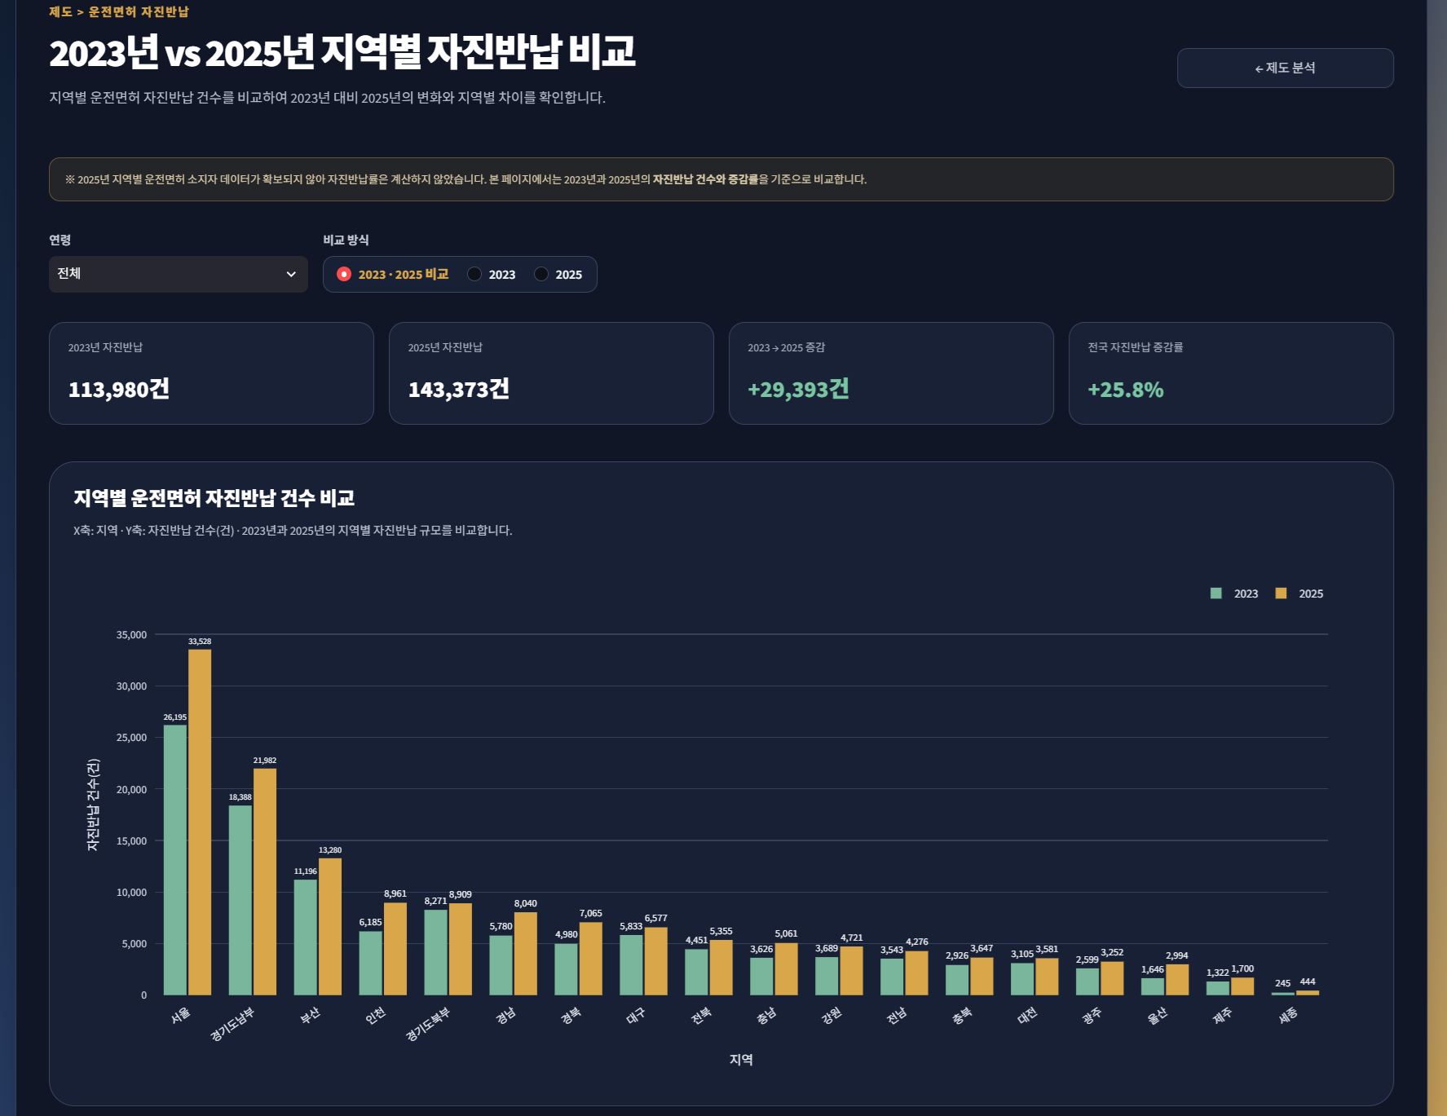
Page Title | 2023 vs 2025 자진반납 비교 | Screen ID: UI-043 Author: SKN36기 3팀 Date: 2026-08-26
Screen Path | 홈 > 제도 > 운전면허 자진반납 비교
# | 레이아웃 영역 | 설명
1 | 상단 GNB / 뒤로가기 | 공통 메뉴와 정책·제도 화면 복귀
2 | 페이지 헤더 | 2023년과 2025년 면허 자진반납 현황 비교
3 | 조회 조건 | 지역·연령 등 비교 조건 선택
4 | KPI 영역 | 2023/2025 반납 인원, 증감인원·증감률 요약
5 | 지역 비교 | 시도별 2023 vs 2025 그룹형 막대그래프
6 | 연령 비교 | 연령대별 자진반납 현황 및 변화 비교
7 | 해석 안내 | 전후 변화와 정책 효과의 인과관계를 구분하도록 주의 문구 제공
# | Description(디스크립션 / 기능·로직 설명)
1 | 같은 지역의 두 시점을 나란히 비교하기 위해 그룹형 막대그래프를 사용한다.
2 | 절대 반납인원과 증감률을 함께 제공해 지역 규모와 변화 속도를 구분한다.
3 | 증가·감소가 특정 정책의 직접 효과라고 단정하지 않고 전후 변화로 해석한다.

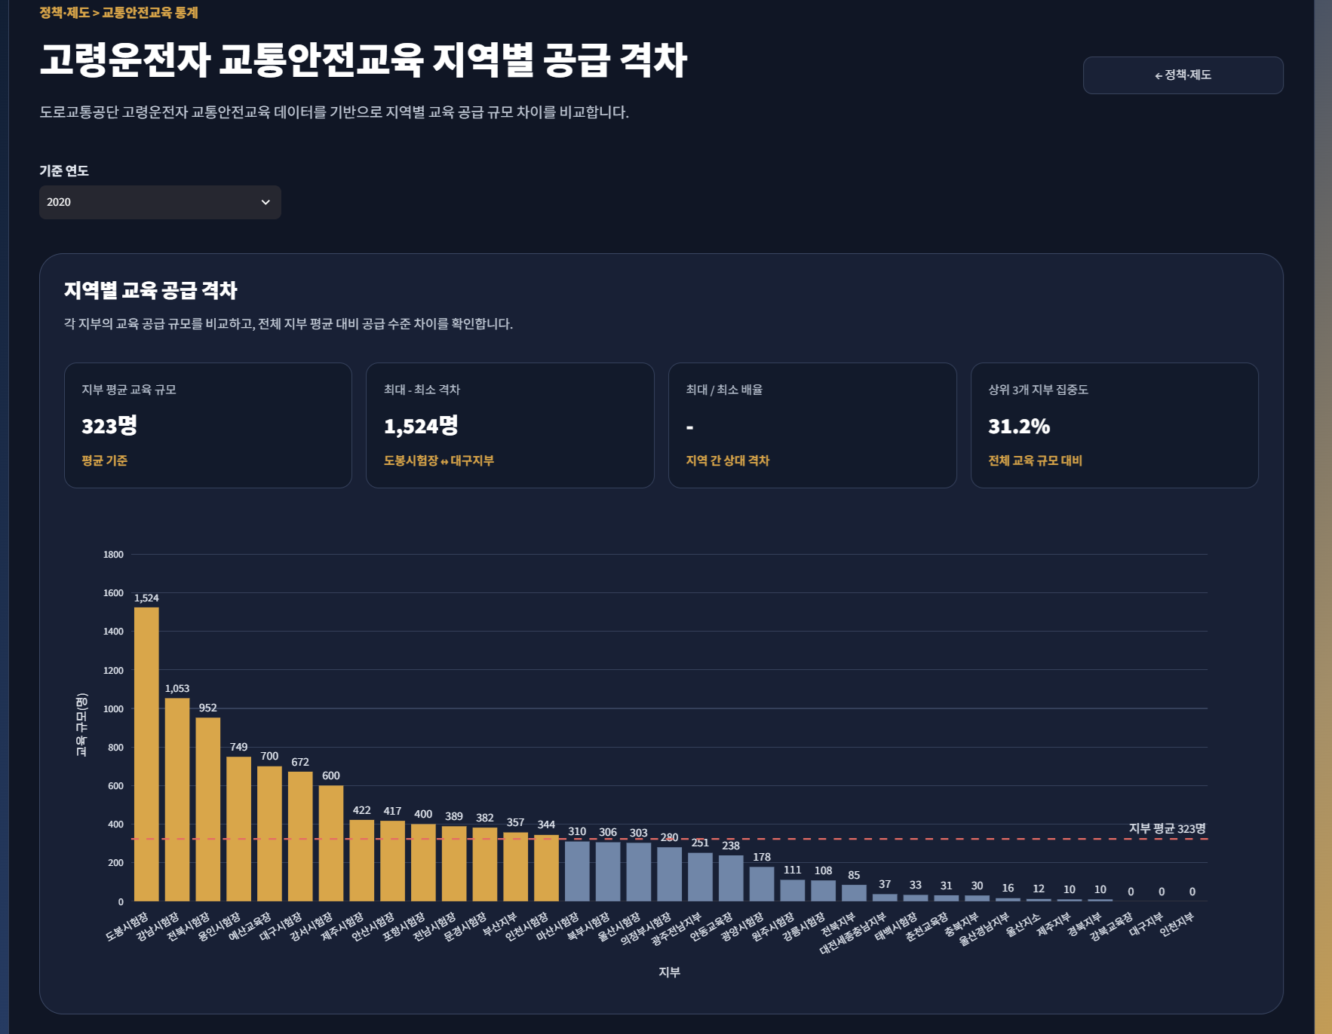
Page Title | 고령운전자 교통안전교육 통계 | Screen ID: UI-044 Author: SKN36기 3팀 Date: 2026-08-26
Screen Path | 홈 > 제도 > 정책 현황 및 분석 > 교통안전교육
# | 레이아웃 영역 | 설명
1 | 상단 GNB / 뒤로가기 | 공통 메뉴와 정책·제도 화면 복귀
2 | 페이지 헤더 | 고령운전자 교통안전교육 운영 및 공급 현황 안내
3 | KPI 영역 | 교육기관/예약·운영 데이터의 핵심 수치 요약
4 | 지역 비교 | 지역별 교육 운영·공급 규모 비교
5 | 상세 정보 | 교육 대상·운영 방식·지역별 현황을 확인하는 목록/카드
6 | 안내 문구 | 교육 공급량과 실제 지역 수요는 동일 개념이 아님을 안내
# | Description(디스크립션 / 기능·로직 설명)
1 | 교통안전교육이 어느 지역에 어느 정도 제공되는지 비교해 정책 인프라의 지역 차이를 확인한다.
2 | 교육기관 수가 적다는 이유만으로 교육이 부족하다고 단정하지 않고 공급 현황으로 표현한다.

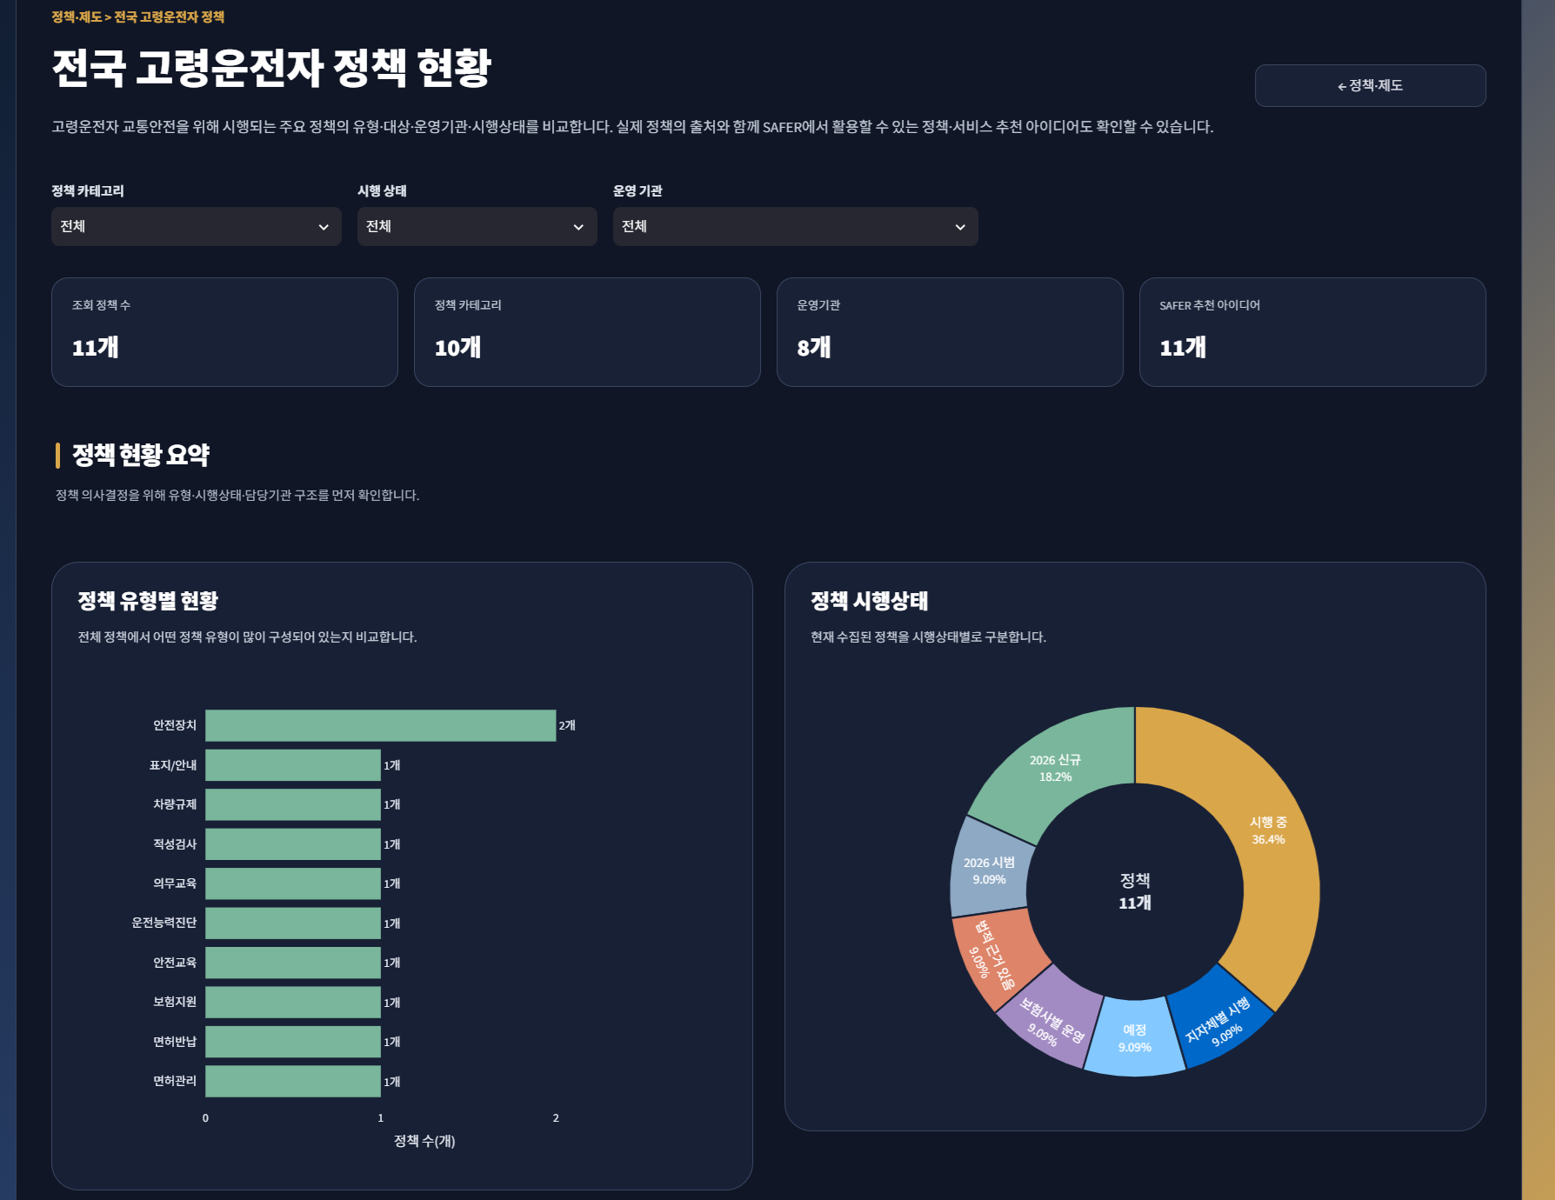
Page Title | 전국 고령운전자 정책 | Screen ID: UI-045 Author: SKN36기 3팀 Date: 2026-08-26
Screen Path | 홈 > 제도 > 정책 현황 및 분석 > 전국 고령운전자 정책
# | 레이아웃 영역 | 설명
1 | 상단 GNB / 뒤로가기 | 공통 메뉴와 정책·제도 화면 복귀
2 | 페이지 헤더 | 전국 단위 고령운전자 정책 구조·시행상태 분석
3 | 조회 조건 | 정책 유형·시행상태 등 필터
4 | KPI 영역 | 전체 정책 수, 정책 유형 수, 운영기관 수, SAFER 추천 아이디어 수
5 | 정책 현황 요약 | 정책 유형별 건수 가로 막대그래프와 시행상태 도넛그래프
6 | 정책 상세 | 선택 조건에 해당하는 정책 카드/세부 설명 및 활용 아이디어
# | Description(디스크립션 / 기능·로직 설명)
1 | 정책 유형별 현황은 어떤 대응 수단이 많이 수집되어 있는지, 시행상태는 현재 정책 단계의 구성을 확인하기 위해 제공한다.
2 | 정책 표본 수가 적기 때문에 차트는 현황 요약용으로 해석하고, 실제 정책 판단은 상세 내용과 함께 확인한다.
3 | 정책 수가 많다는 사실을 정책 효과가 높다는 의미로 해석하지 않는다.

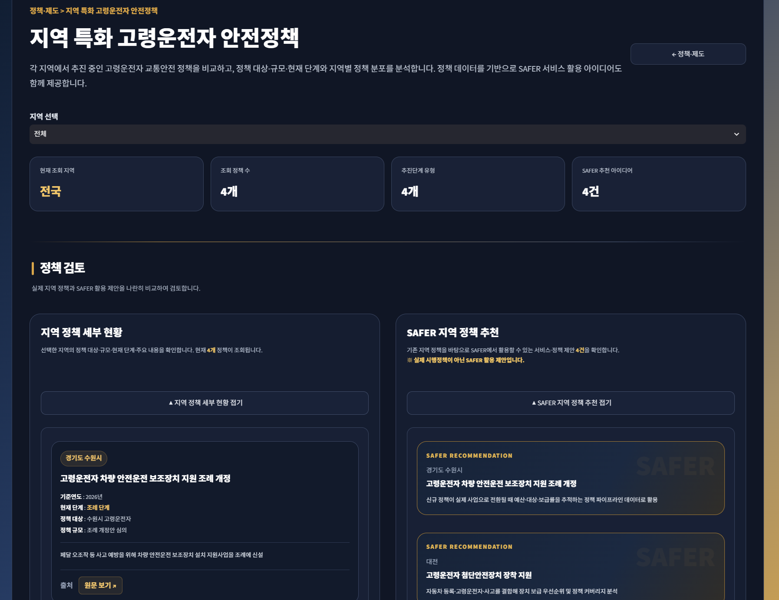
Page Title | 지역 특화 안전정책 | Screen ID: UI-046 Author: SKN36기 3팀 Date: 2026-08-26
Screen Path | 홈 > 제도 > 정책 현황 및 분석 > 지역 특화 안전정책
# | 레이아웃 영역 | 설명
1 | 상단 GNB / 뒤로가기 | 공통 메뉴와 정책·제도 화면 복귀
2 | 페이지 헤더 | 지자체별 특화 고령운전자 교통안전 정책 비교
3 | 조회 조건 | 지역 Selectbox
4 | KPI 영역 | 전체 정책 수, 운영 지역 수, 정책 최다 지역, 상위 지역 비중 등
5 | 지역별 현황 | 지역별 정책 분포/정책 수 비교
6 | 정책 상세 | 선택 지역의 정책 대상·내용·규모·현재 단계 카드
7 | SAFER 아이디어 | 수집 정책을 바탕으로 서비스/정책 활용 아이디어 제시
# | Description(디스크립션 / 기능·로직 설명)
1 | 지역 선택 변경 시 해당 지역 정책 상세와 추천 영역을 자동으로 펼쳐 비교 편의성을 높인다.
2 | 지역별 정책 개수는 정책의 우수성 평가가 아니라 정책 분포 현황을 확인하기 위한 지표로 사용한다.

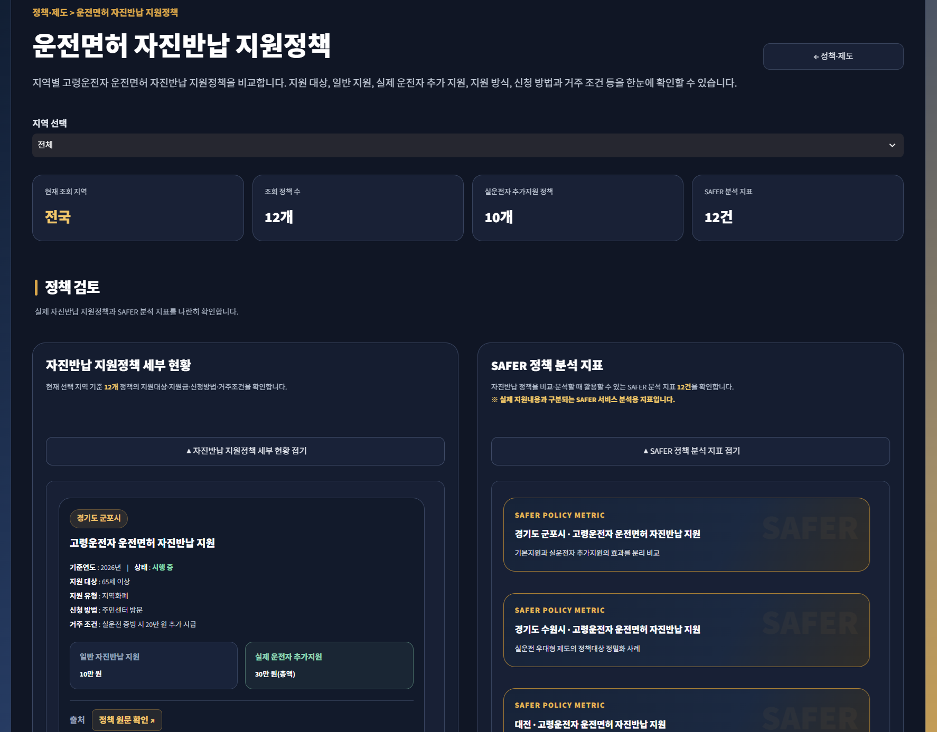
Page Title | 운전면허 자진반납 정책 | Screen ID: UI-047 Author: SKN36기 3팀 Date: 2026-08-26
Screen Path | 홈 > 제도 > 정책 현황 및 분석 > 운전면허 자진반납 정책
# | 레이아웃 영역 | 설명
1 | 상단 GNB / 뒤로가기 | 공통 메뉴와 정책·제도 화면 복귀
2 | 페이지 헤더 | 지역별 운전면허 자진반납 지원정책 비교
3 | 조회 조건 | 지역 Selectbox
4 | KPI 영역 | 전체 정책 수, 운영 지역 수, 실제 운전자 추가지원 비율, 주요 지원방식 등
5 | 지원정책 비교 | 일반 지원·실운전자 추가지원·지원 방식 등 정책 구조 비교
6 | 지역별 상세 | 대상 연령·거주조건·신청방법·지원금/지원내용 카드
# | Description(디스크립션 / 기능·로직 설명)
1 | 지역마다 지원 조건과 혜택이 달라 단순 그래프보다 상세 카드/비교 정보 중심으로 구성한다.
2 | 지역 선택 시 해당 지역 정책만 필터링하여 실제 신청·정책 검토에 필요한 조건을 확인한다.

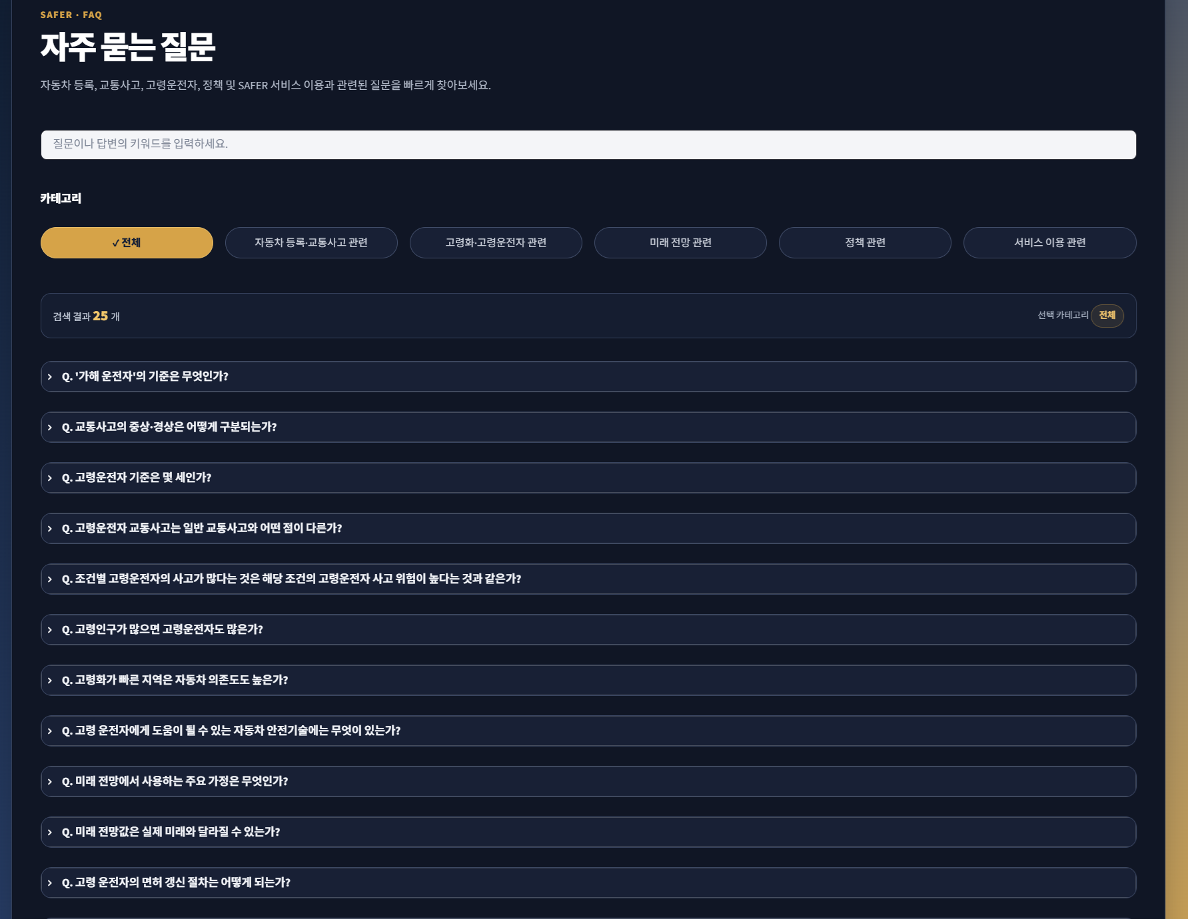
Page Title | 자주 묻는 질문 | Screen ID: UI-051 Author: SKN36기 3팀 Date: 2026-08-26
Screen Path | 홈 > FAQ
# | 레이아웃 영역 | 설명
1 | 상단 GNB | 공통 SAFER 로고·대메뉴·미래 전망 버튼
2 | 페이지 헤더 | 데이터 기준·교통사고 정의·정책·서비스 이용 관련 FAQ 안내
3 | 검색 영역 | 키워드 검색 입력
4 | 카테고리 필터 | FAQ 분류 선택/필터
5 | FAQ 목록 | 질문·답변을 펼쳐 보는 아코디언/카드 영역
6 | 출처 영역 | 답변 근거가 되는 공식 출처 및 링크
# | Description(디스크립션 / 기능·로직 설명)
1 | 키워드와 카테고리를 조합해 관련 질문만 필터링한다.
2 | 통계그래프만으로 알기 어려운 정의·기준·정책 절차·예측 해석을 보완한다.
3 | 답변에는 가능한 경우 공식 기관 출처를 함께 표시해 검증 가능성을 높인다.

Page Title | 미래 전망 예측 | Screen ID: UI-W-01 Author: SKN36기 3팀 Date: 2026-08-26
Screen Path | 홈 > 미래 전망 예측
# | 레이아웃 영역 | 설명
1 | 현재 구현 상태 | app.py에는 버튼 기능이 있으나 구현되지 않음
2 | 대체/연계 화면 | 미래 전망 예측은 UI-036, 037, 038 (고령운전자 교통사고)에 통합되어 있음
# | Description(디스크립션 / 기능·로직 설명)
1 | 현재 GitHub 기준 driver_age.py는 빈 파일이므로 독립 화면으로 사용할 수 없다.
2 | 화면설계서에서는 구현 상태를 명시하고, 최종 제출 시 해당 리스트를 삭제하길 권장한다.

프로세스플로우차트
핵심 목표: 건강 고민을 입력해 근거 기반 맞춤 상품을 추천받고, 섭취량을 확인해 안전하게 구매를 결정한다
※ 시각화된 다이어그램은 day02_2일차/프로젝트/사용자흐름(User_Flow).mmd 파일을 참고(Mermaid → Figma/SVG 변환)

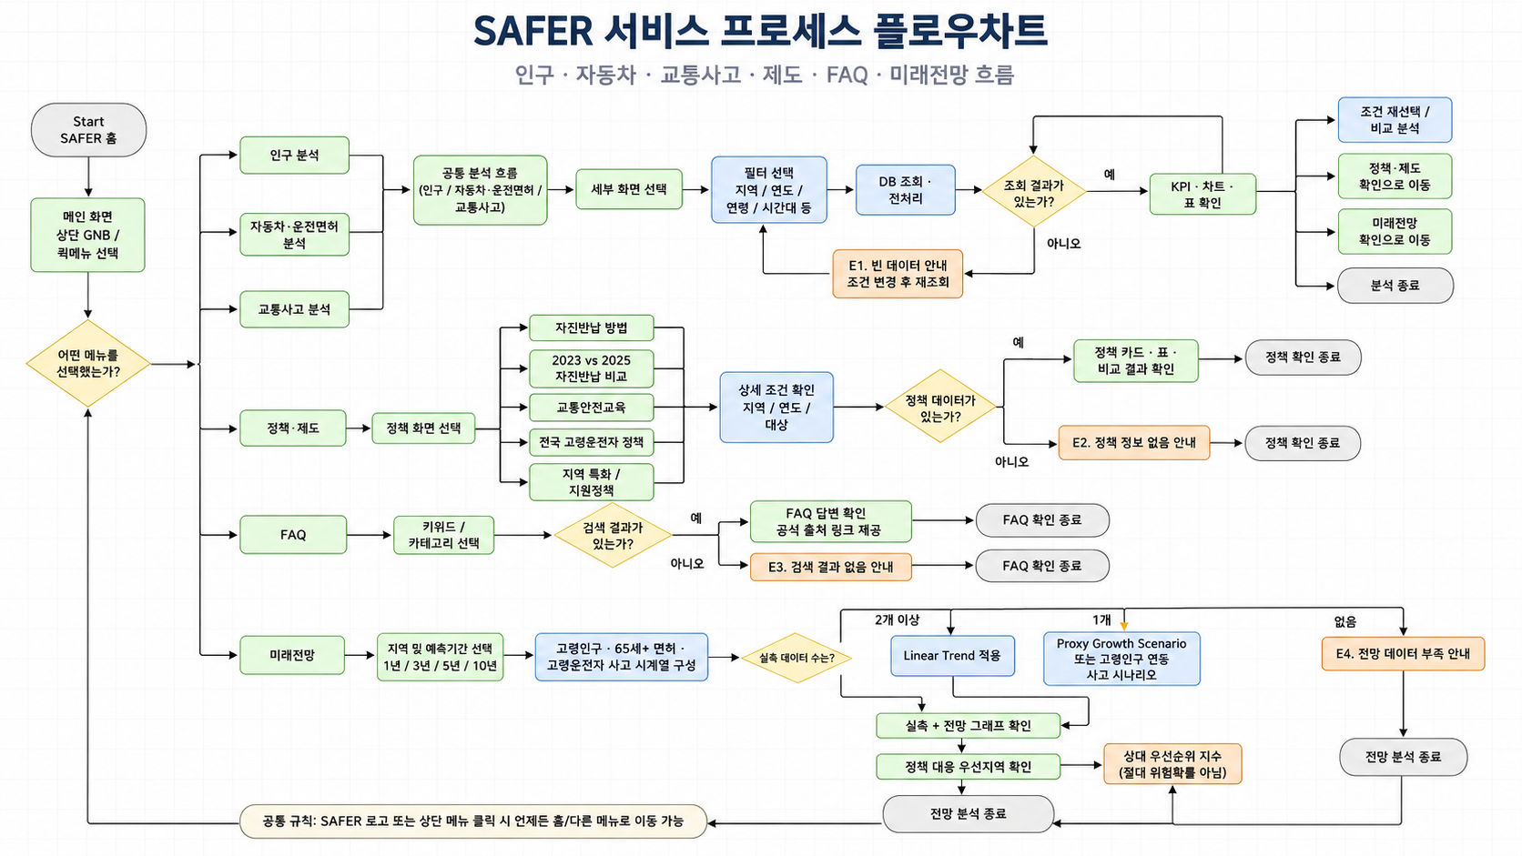
필수 정보 및 조건을 선택했는가? | 화면/단계 | 사용자 행동 | 판단(조건) | 다음 단계
1 | 메인 대시보드 (UI-W-001) | 퀵 카테고리 카드(인구, 자동차, 사고, 제도) 선택 또는 메뉴 클릭 | - | 예: 해당 상세 분석 페이지 이동 / 아니오: 전체보기 대시보드 유지
2 | 데이터 연산 및 분석 (UI-W-002~004) | 지자체별 고령화율, 면허 보유율 및 사고 위험 지표 조회 | 필수 정보 및 조건을 선택했는가? | 예: 정책 및 자진반납 가이드 화면 / 아니오: 빈 결과 안내 노출
3 | 정책·제도 조회 (UI-W-005) | 자진반납 가이드, 연도별(2023 vs 2025) 비교 및 지원 혜택 확인 | 선택 연도/지역 데이터가 존재하는가? | 자진반납 방법 / 혜택 비교 / 지자체 문의 / 상세 이동
4 | 지자체 접수처 연결 | 자진반납 신청 장소 및 지자체 지원금 수령 조건 확인 | 사용자의 다음 행동은? | 예: 지자체 접수처 안내 / 아니오: 전국 공통 지원 정책 적용
5 | 정책 결정 및 완료 | 최종 정책 확인 및 자진반납 프로세스 종료 | 지자체 정책 DB 매칭 완료 여부? | 프로세스 완료

예외 흐름
Step | 상황 | 처리 | 처리 시나리오
E1 | 분석 대상 지역/연도 미선택 (데이터 미입력) | 분석할 지역과 연도를 선택하지 않아 전체 데이터로 조회합니다. | 분석 실행' 버튼 활성화 유지, 전체 지역 및 전체 연도 데이터를 기본 로딩하여 '전체보기' 대시보드 표출
E2 | 검색어 직접 입력 글자수 0자 | 검색할 정책/제도 키워드를 입력하지 않아 전체 목록을 조회합니다. | 전체 정책 및 제도 리스트를 기본 노출, 검색창 테두리 안내 표시

